INFORME RCC-ANDE
MATRIZ DE INFORMACIÓN MINIMA PARA INFORME DE RENDICIÓN DE CUENTAS AL CIUDADANO - EJERCICIO 2026
1- PRESENTACIÓN
Institución: | Administración Nacional de Electricidad - ANDE
Periodo del informe: ABRIL - MAYO - JUNIO
Misión institucional
"Satisfacer las necesidades de energia electrica del pais y actuar en el sector eléctrico regional, con responsabilidad socioambiental, para contribuir al desarrollo del Paraguay y al bienestar de su población".-
2-PRESENTACIÓN DE LOS MIEMBROS DEL COMITÉ DE RENDICIÓN DE CUENTAS AL CIUDADANO (CRCC)
https://www.ande.gov.py/documentos/Rendicion_de_Cuentas/Resolucion%20p%2043195.pdf
Nro. | Dependencia |  | Responsable |  | Cargo que Ocupa
1 | Oficina de Anticorrupción y Transparencia de la Gestión de la ANDE. |  | Carlos Miranda |  | Jefe de Unidad.
2 | Oficina de Coordinación de Asesoria Legal |  | Marcos Salinas |  | Coordinador
3 | Oficina de Coordinación y Gestión de la Dirección de Gestión Regional |  | Carlos Meza |  | Coordinador
4 | Oficina de Apoyo a la Gestión de la Dirección de Contrataciones Publicas |  | Jesús Gonzalez |  | Coordinador
5 | Oficina de Coordinación de la Secretaria General |  | Luis Cespedes |  | Coordinador
6 | Oficina de Coordinación y Seguimiento de Gestión del Gabinete de Presidencia |  | Fátima Florentin |  | Coordinador
7 | Oficina de Apoyo a la Gestión de la Dirección de Recursos Humanos |  | Ireneo Zárate |  | Coordinador
8 | Oficina de Coordinación y Control de Gestión de la Dirección de Distribución |  | Baldomero Zacarías |  | Coordinador
9 | Oficina de Coordinación de la Gerencia Técnica |  | Victor Ali |  | Coordinador
10 | Oficina de Coordinación y Control de Gestión de la Gerencia Comercial |  | Yinmy Barreto |  | Coordinador
11 | Oficina de Coordinación de la Auditoria Interna |  | Cristian Franco |  | Coordinador
12 | Oficina de Coordinación de la Gerencia Financiera |  | Maria Isidora Chamorro |  | Coordinador
13 | Oficina de Apoyo a la Gestión de la Dirección de Telematica |  | Luis Zárate |  | Coordinador
14 | Oficina de Coordinación y Control de Gestión de la Dirección de Planificación y Estudios |  | Patricia Delgado |  | Coordinador
15 | Oficina de Apoyo a la Gestión de la Dirección de Servicios Administrativos |  | Victor Bogado |  | Coordinador
16 | Oficina de Coordinación y Control de Gestión de la Dirección de Gestión Ambiental |  | Roberto Casco |  | Coordinador
Cantidad de Miembros del CRCC: |  |  |  | 15
Total Hombres : |  |  |  | 12
Total Mujeres: |  |  |  | 3
Total nivel directivo o rango superior: |  |  |  | 15

3- PLAN DE RENDICIÓN DE CUENTAS AL CIUDADANO
3.1. Resolución de Aprobación y Anexo de Plan de Rendición de Cuentas
https://www.ande.gov.py/rendicion_de_cuentas.php
3.2 Plan de Rendición de Cuentas. (Copiar abajo link de acceso directo)
(Adjuntar aquí link de acceso al Plan de Rendición de Cuentas al Ciudadano)
Priorización | Tema | Vinculación POI, PEI, PND, ODS. |  | Justificaciones |  | Evidencia
1 | Plan Estratégico Institucional | PND 2030 ESTRATEGIA 2.2 − COMPETITIVIDAD E INNOVACIÓN Seguridad jurídica y desarrollo de un gobierno abierto, transparente y eficiente, con adecuado apoyo a la producción y mejoramiento de la infraestructura de transporte, logística y telecomunicaciones, teniendo como fundamentos la educación superior, la innovación, la investigación y el desarrollo tecnológico. POLITICA ENERGETICA NACIONAL Asegurar una formación de precios y tarifas de energía que permita el desarrollo del sector, la protección al consumidor y la asequibilidad a la energía y fomentar el provechamiento del potencial de generación eléctrica del país. Garantizar el equilibrio financiero de la ANDE. Reducir los niveles de pérdidas técnicas y no técnicas. Fomentar la Innovación y el Desarrollo e incorporar tecnología avanzada al sistema eléctrico. ODS - OBJETIVO 7 Garantizar el acceso a una energía asequible, segura, sostenible y moderna. ODS - OBJETIVO 8 Trabajo decente y Crecimiento Económico. ODS - OBJETIVO 12 Producción y Consumo Responsables. ODS - OBJETIVO 16 Paz, Justicia e Instituciones Sólidas. ODS - OBJETIVO 17 Alianzas para lograr los Objetivos. |  | La formulación del Plan Estratégico de ANDE se encuentra enmarcada dentro del eje ESTRATEGIA 2.2 − COMPETITIVIDAD E INNOVACIÓN, en el cual se considera el numeral 2.2.3 Generación, transmisión y distribución de energía eléctrica, contenido en el PND 2030. Así como tambien el PEI se encuentra alineado a la POLITICA ENERGETICA NACIONAL y a los OBJETIVOS DE DESARROLLO SOSTENIBLE (ODS). |  | https://www.ande.gov.py/ley5282.php?d=%27ley5282/G%20-%202023/%27#docs
2 | Plan Maestro de ANDE | PND 2030 ESTRATEGIA 2.2 − COMPETITIVIDAD E INNOVACIÓN Seguridad jurídica y desarrollo de un gobierno abierto, transparente y eficiente, con adecuado apoyo a la producción y mejoramiento de la infraestructura de transporte, logística y telecomunicaciones, teniendo como fundamentos la educación superior, la innovación, la investigación y el desarrollo tecnológico |  | La ejecución del Plan Maestro de ANDE se encuentra enmarcada dentro del eje ESTRATEGIA 2.2 − COMPETITIVIDAD E INNOVACIÓN, en el cual se considera el numeral 2.2.3 Generación, transmisión y distribución de energía eléctrica, contenido en el PND 2030. |  | https://www.ande.gov.py/plan_maestro.php
Priorización | Tema | Vinculación POI, PEI, PND, ODS. |  | Justificaciones |  | Evidencia
3 | Organigrama y Descripción de funciones | Plan Estratégico Institucional 2025-2031 |  | La estructura y descripción de funciones debe estar alineada y facilitar el cumplimiento de la estrategia corporativa. |  | Organigrama General de la ANDE Aprobado por Resolución P/N° 51667 en fecha: 09.03.2026 https://www.ande.gov.py/ley5189.php
4 | Disponibilizar informes de Instalación de Transformadores de distribución. | Universalizar el acceso a energía eléctrica de calidad. |  | La necesidad de inversiones en el Sistema de Distribución del área metropolitana específicamente en centro de distribución, resulta insuficiente por el crecimiento de la demanda de energía eléctrica en el área Metropolitana, contemplando refuerzos en puestos de transformadores. |  | https://www.ande.gov.py/interna.php?id=12641
5 | Disponibilizar informes de mantenimiento de lineas de media tensión | Universalizar el acceso a energía eléctrica de calidad. |  | La necesidad de inversiones en el Sistema de Distribución del área metropolitana específicamente en centro de distribución, resulta insuficiente por el crecimiento de la demanda de energía eléctrica en el área Metropolitana, contemplando refuerzos en puestos de transformadores. |  | https://www.ande.gov.py/interna.php?id=12763
6 | Disponibilizar informes de sustitución de líneas desnudas a protegidas. | Universalizar el acceso a energía eléctrica de calidad. |  | La necesidad de inversiones en el Sistema de Distribución del área metropolitana específicamente en centro de distribución, resulta insuficiente por el crecimiento de la demanda de energía eléctrica en el área Metropolitana, contemplando refuerzos en puestos de transformadores. |  | https://www.ande.gov.py/interna.php?id=12860
7 | Disponibilizar informes de reparación de artefactos de alumbrados públicos. | Universalizar el acceso a energía eléctrica de calidad. |  | La necesidad de inversiones en el Sistema de Distribución del área metropolitana específicamente en centro de distribución, resulta insuficiente por el crecimiento de la demanda de energía eléctrica en el área Metropolitana, contemplando refuerzos en puestos de transformadores. |  | https://www.ande.gov.py/interna.php?id=12749
Priorización | Tema | Vinculación POI, PEI, PND, ODS. |  | Justificaciones |  | Evidencia
8 | Administración de las remuneraciones y beneficios del personal de la Institución, como: asignaciones básicas salariales, horas extraordinarias, beneficios, subsidios, entre otros. | Plan Estratégico Institucional 2024-2030. Perspectiva de Desempeño: Aprendizaje y Crecimiento. |  | Las informaciones de pagos y asignaciones al personal de la ANDE, son procesadas e informadas al público en general a través del Portal Oficial de la ANDE, en casa uno de los periodos mensuales |  | https://www.ande.gov.py/ley5189.php
9 | Capacitación y Actualización del Personal de la Institución, mediante el otorgamiento de Becas, tanto en forma local como en el exterior del País. | Plan Estratégico Institucional 2024-2030. Perspectiva de Desempeño: Aprendizaje y Crecimiento. |  | Las informaciones relacionadas con beneficios, objeto/contenido y costos asociados son susceptibles de información pública |  | Adjunto en las hojas Plan_2026, Becas 2026
10 | Captación de personas, para la cobertura de vacancias en cargos permanentes o contratación temporal, mediante la aplicación de procedimientos establecidos por la Secretaría de la Función Pública, como: Concurso Público de Oposición, Concurso de Méritos, Concurso Interno, entre otros. | Plan Estratégico Institucional 2024-2030. Perspectiva de Desempeño: Aprendizaje y Crecimiento. |  | Los planes de llamados para nombramientos o contratación de personas son planificadas en forma anticipada y las mismas son coordinadas con la SFP. Las informaciones relacionadas a los distintos llamados, participantes, personas seleccionadas son susceptibles de información pública periódica. |  | https://www.paraguayconcursa.gov.py/sicca/seleccion/buscarConcurso/adjudicados/adjudicados.seam;jsessionid=C222F529BAEFA42E212F300C2F9127E8 https://www.paraguayconcursa.gov.py/sicca/seleccion/buscarConcurso/evaluados/evaluados.seam
11 | Caracterizaron de los Equipos y Materiales que puedan contener PBC (Bifenilos policlorados) |  |  | Toma de muestras y análisis de PBC en muestras de aceites de transformadores de potencia y de distribución en estaciones, subestaciones, depósitos y otros de la ANDE |  | Informes Disponibles el los archivos digitales remitidos en CD 43% concluido
12 | Proyecto Yvyra Ñeñoty |  |  | Realizar Convenios Interinstitucionales para realizar plantación de arboles nativos. |  | Informes Disponibles el los archivos digitales remitidos en CD 35% concluido
Priorización | Tema | Vinculación POI, PEI, PND, ODS. |  | Justificaciones |  | Evidencia
13 | Realizar licenciamiento ambiental de las Instituciones (Subestaciones, Líneas de Transmisión Eléctrica, Depósitos y Talleres) y obras de infraestructura eléctrica de la ANDE en el cumplimiento a la ley nº294/93 de la evaluación de impacto ambiental |  |  | Auditorias de Cumplimiento del Plan de Gestión Ambiental de obras en ejecución e instalaciones en operación (subestaciones, líneas de transmisión, depósitos) y que cuentan con declaración de impacto ambiental (DIA) |  | Informes Disponibles el los archivos digitales remitidos en CD 36% concluido
14 | Proyecto ANDE RECICLA |  |  | Realizar Entrega de los residuos valorizables colectados en los contenedores de dicho Proyecto |  | Informes Disponibles el los archivos digitales remitidos en CD 57% concluido
15 | Remitir Informaciones presupuestarias, de tesorería, de los recursos financieros asignados y previstos en las Leyes N° 6524 y 6702/2020 de la Emergencia Sanitaria |  |  | * Leyes N° 6524 y 6702/2020 de la Emergencia Sanitaria * Sistema de Registro de la Rendición de Cuentas en la página web de la Contraloría General de la República * Auditoria General del Poder Ejecutivo y al Gabinete Civil de la Presidencia de la República |  | Remitido a Contraloría General de la República www.contraloría.gov.py - Sistema de Rendición de Cuentas. Remitido a AGPE vía correo electrónico: secretariageneral@agpe.gov.py, dgcastillo@agpe.gov.py y dcardozo@agpe.gov.py Remitido a Gabinete Civil según Nota P. 605/2022 de 24/02/2022 de la Institución en forma física.
16 | Cumplimiento de la Ley N° 5282/14 del Libre Acceso Ciudadano a la Información Pública y Transparencia Gubernamental (Art 8) | Proveer, Disponibilizar y Organizar la documentación oficial Institucional |  | Documentación disponibilizada |  | https://www.ande.gov.py/ley5282.phpP
Priorización | Tema | Vinculación POI, PEI, PND, ODS. |  | Justificaciones |  | Evidencia
17 | SG Mba´ereta implementado/incorporación de Series Documentales | Plan Operativo Anual; Metas Institucional |  | Serie Escritua Pùblica de Propiedades 40% incorporadas |  | Carga de Datos en aplicativo https://tajy.ande.gov.py/
18 | Implementación del módulo de Compras del Sistema SAP |  |  | La implementación del sistema informático SAP en el ámbito de la logística de la institución, facilita la gestión de los recursos y actividades de la operativa diaria, permitiendo así aumentar la eficiencia en la gestión con los clientes ya sea en cuanto al acceso a información, costos, calidad y tiempo. |  | https://www.contrataciones.gov.py/licitaciones/adjudicacion/357619-lp1517-2019-adquisicion-software-sistema-planeamiento-recursos-empresariales-erp-1/resumen-adjudicacion.html
(Describir aquí los motivos de la selección temática y exponer si existió participación ciudadana en el proceso. Vincular la selección con el POI, PEI, PND2030 y ODS)

4- GESTIÓN INSTITUCIONAL
4.1 Nivel de Cumplimiento de Minimo de Información Disponible - Transparencia Activa Ley 5189 /14
Mes | Nivel de Cumplimiento |  |  | Enlace publicación de SFP
ABRIL | 100% |  |  | https://www.sfp.gov.py/vchgo/application/files/7817/4774/0000/Informe_ResumenAnual_2024.pdf
MAYO | 100% |  |  | https://www.sfp.gov.py/vchgo/application/files/7817/4774/0000/Informe_ResumenAnual_2024.pdf
JUNIO | 100%
(Puede complementar información aquí y apoyarse en gráficos ilustrativos)

4.2 Nivel de Cumplimiento de Minimo de Información Disponible - Transparencia Activa Ley 5282/14
Mes | Nivel de Cumplimiento (%) |  |  | Enlace Portal de Transparencia de la SENAC
ABRIL | 100% |  |  | https://transparencia.senac.gov.py/portal
MAYO | 100% |  |  | https://transparencia.senac.gov.py/portal
JUNIO | 100%
(Puede complementar información aquí y apoyarse en gráficos ilustrativos)

4.3 Nivel de Cumplimiento de Respuestas a Consultas Ciudadanas - Transparencia Pasiva Ley N° 5282/14
Mes | Cantidad de Consultas | Respondidos | No Respondidos o Reconsideradas | Enlace Portal AIP
ABRIL | 15 | 15 | 0 | https://informacionpublica.paraguay.gov.py/#!/estadistica/cantidad-solicitud
MAYO | 16 | 16 | 0 | https://informacionpublica.paraguay.gov.py/#!/estadistica/cantidad-solicitud
JUNIO | 5 | 5 | 0 | https://informacionpublica.paraguay.gov.py/#!/estadistica/cantidad-solicitud

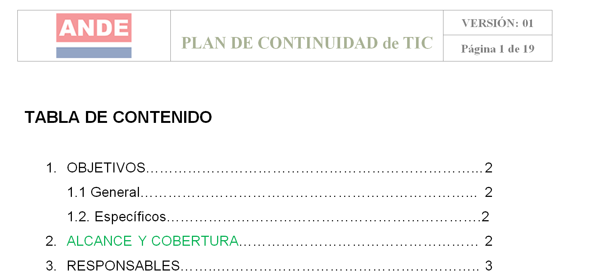
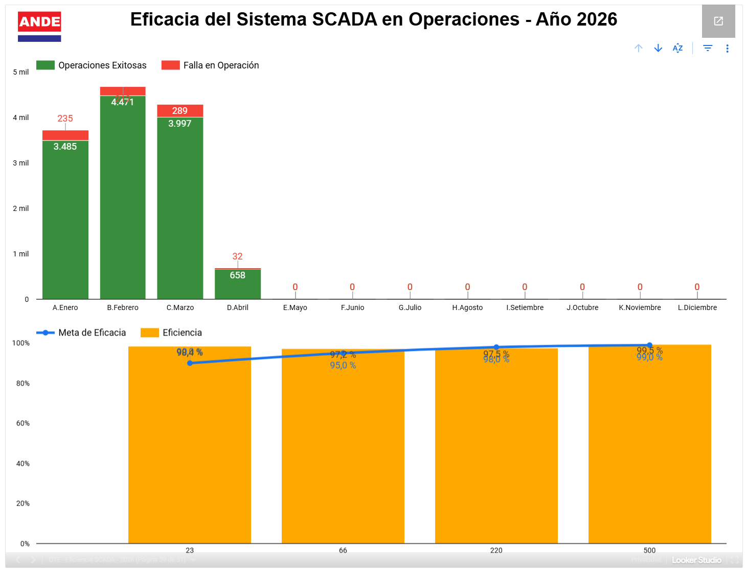
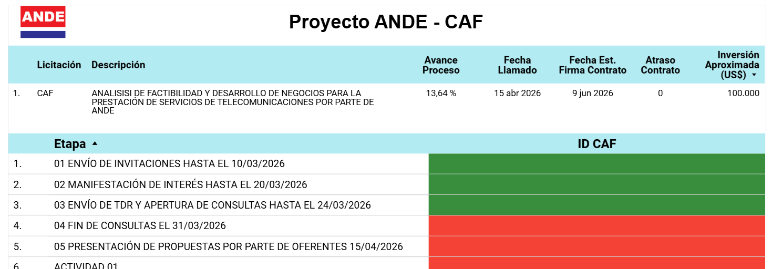

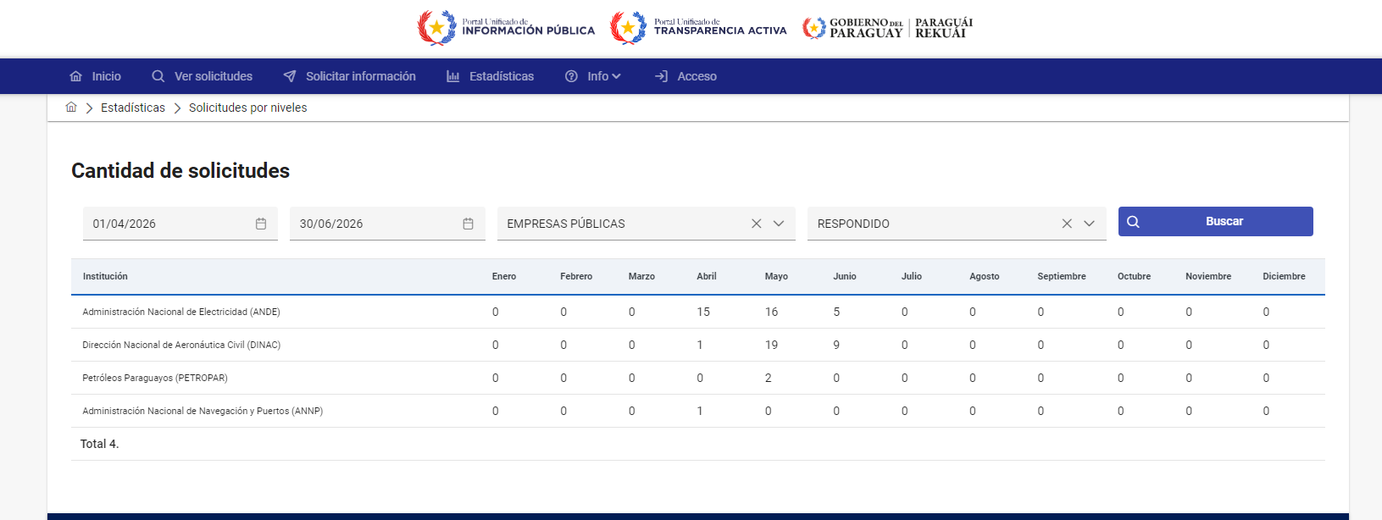
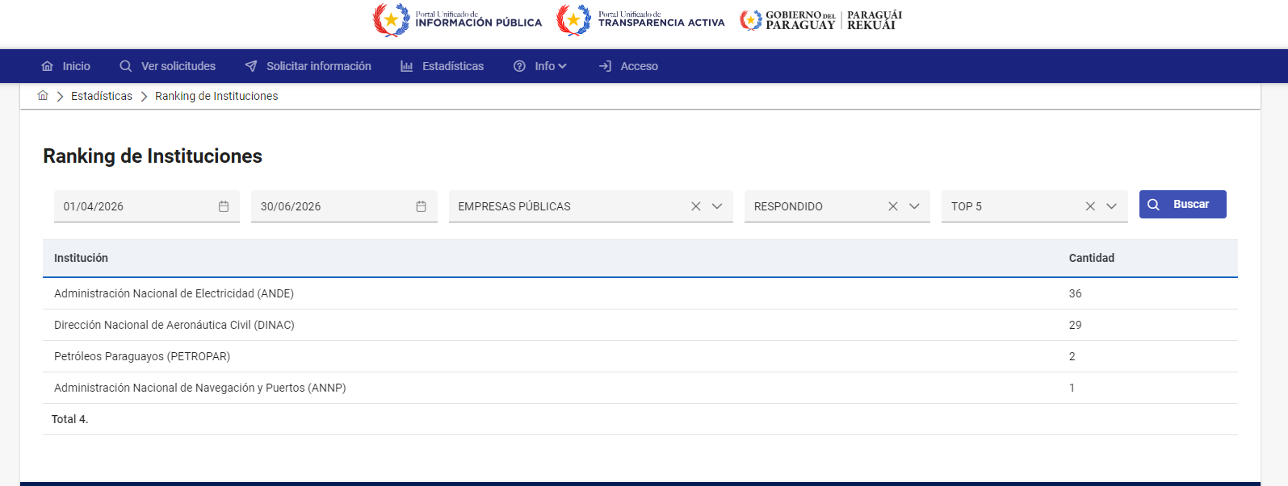
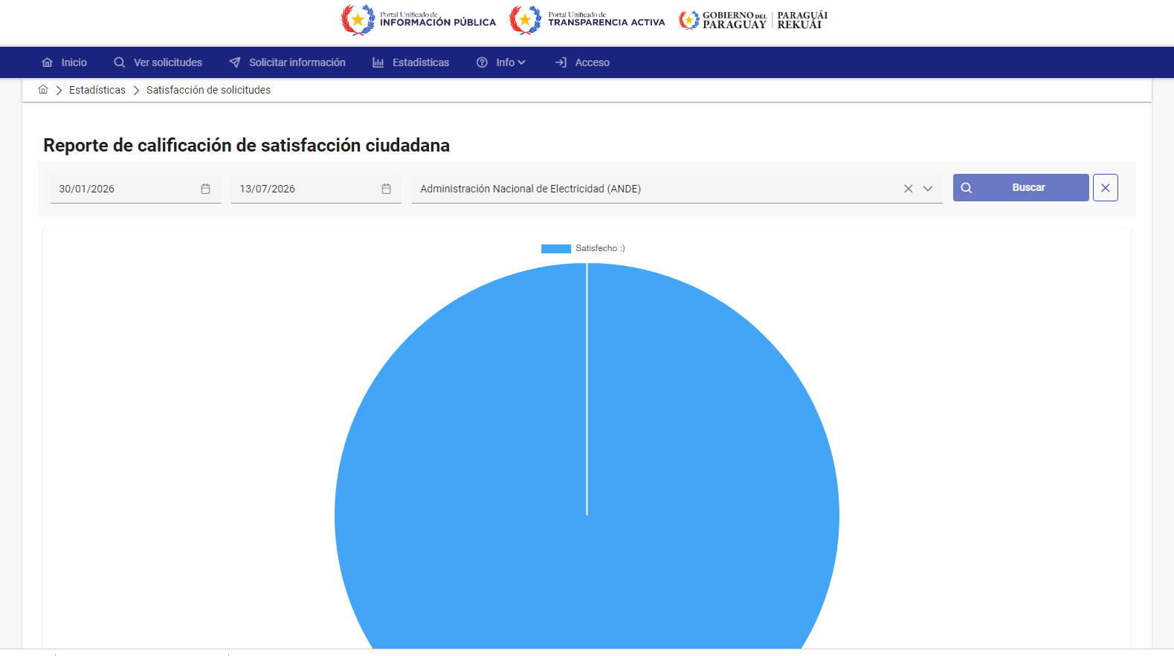

4.4- Servicios o Productos Misionales (Depende de la Naturaleza de la Misión Insitucional, puede abarcar un Programa o Proyecto)
Descripción | Objetivo | Metas (G. año 2026) | Población beneficiaria | Valor de inversión (*) | Porcentaje de ejecución (*) | Evidencia
Construcción de la LT 500 kV Yacyreta - Villa Hayes(**) | Mejorar la Calidad del Servicio | 1,879,890,088.00 | Todos los Habitantes del Territorio Nacional | 50,473,920.00 | 3% | Ejecucion Presupuestaria de la ANDE
Manejo de pasivos ambientales del Sistema Eléctrico de la ANDE(**) | Mejorar la Calidad del Servicio | 3,298,337,194.00 | Todos los Habitantes del Territorio Nacional | - | 0% | Ejecucion Presupuestaria de la ANDE
Mejoramiento del Sisntema de Distribución de Energía Eléctrica Area Metropolitana (**) | Mejorar la Calidad del Servicio | - | Todos los Habitantes del Territorio Nacional | - | 0% | Ejecucion Presupuestaria de la ANDE
Mejoramiento del Sistema Eléctrico en el Departamento Central (***) | Mejorar la Calidad del Servicio | 37,199,043,696.00 | Todos los Habitantes del Territorio Nacional | 13,362,594,613.00 | 36% | Ejecucion Presupuestaria de la ANDE
Mejoramiento del Sistema de Distribución de Energía Eléctrica - Fase II (***) | Mejorar la Calidad del Servicio | 302,023,019,614.00 | Todos los Habitantes del Territorio Nacional | 68,071,462,946.00 | 23% | Ejecucion Presupuestaria de la ANDE
Mejoramiento del Sistema Eléctrico en la Ciudad de Asunción (***) | Mejorar la Calidad del Servicio | 13,568,228,020.00 | Todos los Habitantes del Territorio Nacional | 603,385,456.00 | 4% | Ejecucion Presupuestaria de la ANDE
Mejoramiento del Sistema Eléctrico en los Dptos. de Caaguazú y Alto Paraná(***) | Mejorar la Calidad del Servicio | 40,578,500,130.00 | Todos los Habitantes del Territorio Nacional | 464,654,805.00 | 1% | Ejecucion Presupuestaria de la ANDE
Reposición Compensador Estático de Reactivos Subestación San Lorenzo (**) | Mejorar la Calidad del Servicio | 4,082,806,494.00 | Todos los Habitantes del Territorio Nacional | - | 0% | Ejecucion Presupuestaria de la ANDE
Construcción de la Subestación Minga Guazú en 500 kV(**) | Mejorar la Calidad del Servicio | 25,072,054,695.00 | Todos los Habitantes del Territorio Nacional | - | 0% | Ejecucion Presupuestaria de la ANDE
Construcción de la Subestación María Auxiliadora y LT 220 kV Santa Rita-María Auxiliadora(**) | Mejorar la Calidad del Servicio | 11,449,537,028.00 | Todos los Habitantes del Territorio Nacional | 3,784,861,206.00 | 33% | Ejecucion Presupuestaria de la ANDE
Descripción | Objetivo | Metas (G. año 2026) | Población beneficiaria | Valor de inversión (*) | Porcentaje de ejecución (*) | Evidencia
Mejoramiento de 5.000 Km de Líneas de BT y MT Autoayuda(***) | Mejorar la Calidad del Servicio | 55,659,575,045.00 | Todos los Habitantes del Territorio Nacional | 2,404,516,163.00 | 4% | Ejecucion Presupuestaria de la ANDE
Programa de Rehabilitación y Modernización de la Central Hidroeléctrica de Acaray(***) | Mejorar la Calidad del Servicio | 543,068,127,483.00 | Todos los Habitantes del Territorio Nacional | 18,078,328,860.00 | 3% | Ejecucion Presupuestaria de la ANDE
Construcción de la Subestación Valenzuela 500 kV en Valenzuela (**) | Mejorar la Calidad del Servicio | 44,415,898,604.00 | Todos los Habitantes del Territorio Nacional | 9,611,960,767.00 | 22% | Ejecucion Presupuestaria de la ANDE
Mejoramiento Del Sistema De Distribución – FASE III(***) | Mejorar la Calidad del Servicio | 169,314,559,054.00 | Todos los Habitantes del Territorio Nacional | 55,393,502,814.00 | 33% | Ejecucion Presupuestaria de la ANDE
Adquisición De Subestaciones Móviles(***) | Mejorar la Calidad del Servicio | 15,667,435,205.00 | Todos los Habitantes del Territorio Nacional | - | 0% | Ejecucion Presupuestaria de la ANDE
Proyecto De Mejoramiento De La Gestión Del Sistema Integral De Distribución Eléctrica del SIN - SGIDE(***) | Mejorar la Calidad del Servicio | 193,886,819,902.00 | Todos los Habitantes del Territorio Nacional | 19,232,645,796.00 | 10% | Ejecucion Presupuestaria de la ANDE
Construcción 2do Circuito LT 500 kV MD Ipu-VI HA(***) | Mejorar la Calidad del Servicio | 593,904,510,865.00 | Todos los Habitantes del Territorio Nacional | 80,000,000.00 | 0% | Ejecucion Presupuestaria de la ANDE
Construcción De La Línea De Transmisión 220 kV Villa Hayes - Villa Real - Pozo Colorado - Loma Plata y La Subestación Pozo Colorado en 220 Kv, en La Región Occidental del País(***) | Mejorar la Calidad del Servicio | 328,306,067,287.00 | Todos los Habitantes del Territorio Nacional | 67,110,342,490.00 | 20% | Ejecucion Presupuestaria de la ANDE
Descripción | Objetivo | Metas (G. año 2026) | Población beneficiaria | Valor de inversión (*) | Porcentaje de ejecución (*) | Evidencia
Construcción De La Línea De Transmisión De 500 Kv Yguazú - Valenzuela, en La Región Oriental del País, afectando directamente de Alto Paraná, Caaguazú y Cordillera(***) | Mejorar la Calidad del Servicio | 461,126,096,806.00 | Todos los Habitantes del Territorio Nacional | 54,590,137,456.00 | 12% | Ejecucion Presupuestaria de la ANDE
Mejoramiento de la Eficiencia Energética de la Red de Alumbrado Público y de la Infraestructura Edilicia de la Ande en Asunción(***) | Mejorar la Calidad del Servicio | 78,348,561,762.00 | Todos los Habitantes del Territorio Nacional | - | 0% | Ejecucion Presupuestaria de la ANDE
Proyecto de Construcción de la Línea de Transmisión 220 kV Doble Terna - Valenzuela + Intersección LT 220 kV San Patricio - Guarambaré(***) | Mejorar la Calidad del Servicio | 84,069,839,570.00 | Todos los Habitantes del Territorio Nacional | 4,935,309,349.00 | 6% | Ejecucion Presupuestaria de la ANDE
Proyecto de Construcción de las Líneas de Transmisión Subterráneas de 220 kV San Lorenzo - Villa Aurelia y Barrio Molino - Villa Aurelia(***) | Mejorar la Calidad del Servicio | 87,400,483,327.00 | Todos los Habitantes del Territorio Nacional | 191,263,690.00 | 0% | Ejecucion Presupuestaria de la ANDE
Proyecto de Modernización del Compensador Estático de Reactivos (CER) en la SE de Limpio en 220 kV(***) | Mejorar la Calidad del Servicio | 71,050,537,476.00 | Todos los Habitantes del Territorio Nacional | - | 0% | Ejecucion Presupuestaria de la ANDE
Descripción | Objetivo | Metas (G. año 2026) | Población beneficiaria | Valor de inversión (*) | Porcentaje de ejecución (*) | Evidencia
Gestión de Consultoría de Mercado de Telecomunicaciones para ANDE | Elaboración de Perfil del Proyecto. Elaboración de TDR. Gestión de llamado (Respuesta a consultas, Recepción de propuesta económica y técnica, Evaluación y selección de firma). Gestión de la Consultoría: Kick-off y provisión de información, Revisión de avances conforme cronograma, Validación de borradores y Productos entregados (conforme TDR) | Fases del llamado e hitos del proyecto culminados satisfactoriamente | Usuarios internos y clientes de la ANDE | Recurso Propio | 20% | Indicadores de Presidencia ANDE - VER CUADRO
Elaborar el Plan de contingencia de sistemas críticos | Identificar los dispositivos y sistemas críticos para la red operativa. Identificar las áreas que son afectadas por los sistemas críticos. Establecer secuencia y mecanismo de comunicación ante contingencias. Homologación y publicación del plan. | Avance de los capítulos | Usuarios internos y clientes de la ANDE | Recurso Propio | 50% | \\ande.corp\DPTOS\DTE-OCS\Plan_de_Contingencias_ANDE-2025.docx
Implementación de una nueva intranet | Desarrollo e implementación de una nueva intranet con un formato diferente que permita una mejor comunicación interna, propiciando la transformación digital con un salto tecnológico. | Porcentaje de avance de ejecución. | Usuarios internos y clientes de la ANDE | Recurso Propio | 90% | https://drive.google.com/drive/folders/1YdrjND8lh2MmyHCAWwL1XyiehXAzUEy1?usp=sharing
Descripción | Objetivo | Metas (G. año 2026) | Población beneficiaria | Valor de inversión (*) | Porcentaje de ejecución (*) | Evidencia
Mejorar la efectividad y disponibilidad del Sistema de Control y Operación de Transmisión Eléctrica (SCADA) | Actualización de servidores, controladores y estaciones de trabajo del sistema SCADA. Mantenimiento preventivo y correctivo de equipos e infraestructura crítica. Implementación de esquemas de redundancia en enlaces de comunicación y sistemas de respaldo. Revisión y ajuste de configuraciones operativas del SCADA. Capacitación técnica al personal responsable de operación y mantenimiento. Evaluación periódica del desempeño del sistema mediante pruebas funcionales. | Porcentaje de operaciones/mando exitosos sobre el total de mandos enviados en el sistema SCADA. Porcentaje mensual de disponibilidad del sistema SCADA (meta mínima ≥ 99%). Número de fallas críticas detectadas y resueltas dentro del periodo. Tiempo promedio de respuesta ante incidentes que afecten la operación del sistema. | Usuarios internos y clientes de la ANDE | Recurso Propio | 90% | Indicadores de Presidencia ANDE - VER CUADRO
Implementar medidas de Ciberseguridad en estaciones de trabajo de operación para Estaciones y Subestaciones | Creación de cuentas nominales. Eliminación de cuentas por defecto. Actualización de versiones de sistemas operativos y aplicativos. Desinstalación de software no permitido. Bloqueo de puertos y servicios de conexión en desuso. Deshabilitar almacenamiento extraíble. Bloquear acceso a internet. Habilitar registros log. Copia de seguridad | Cantidad de Estaciones o subestaciones implementadas | Usuarios internos y clientes de la ANDE | Recurso Propio | 15% | "\\ande.corp\DPTOS\DTE-OCS\Estiben\INFORMES\VAQUERIA"
Descripción | Objetivo | Metas (G. año 2026) | Población beneficiaria | Valor de inversión (*) | Porcentaje de ejecución (*) | Evidencia
Ampliación de la Subestación San Lorenzo (Corresponde a la Lic. 1503 año 2019, Contrato N° 7821, año 2019 | Contribuir con el desarrollo del Departamento Central, adecuando las capacidades de suministro de energía electrica. |  | Ver detalle en tabla (*) | 22468144600 | 100% | 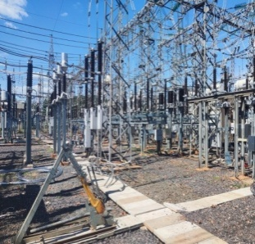
Reponteciación de las Líneas de Transmisión Subterráneas de 66 KV Central – General Díaz - Republicano (Corresponde a la Lic. 1481 año 2019, Lote 2, Contrato N° 7991, año 2020, Proy 28, ID 357.249) |  |  | Ver detalle en tabla (*) | 1340300000 | 100% | 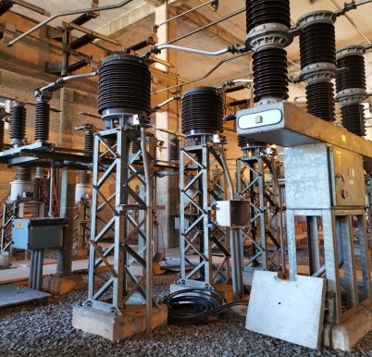
Proyecto de Interconexión de Construcción E Interconexión de la Subestación Alto Paraná (Corresponde a la Lic. 1482 año 2020, Lote 1, Contrato N° 8136 año 2020, Proy 29, ID 357.269 | Dar cobertura a la alta demanda del departamento de Alto Paraná conforme a los registros de crecimiento acelerado de la zona. |  | Ver detalle en tabla (*) | 33483961797 | 100%
Proyecto de Interconexión de Construcción E Interconexión de la Subestación Alto Paraná (Corresponde a la Lic. 1482 año 2020, Lote 2, Contrato N° 8137 año 2020, Proy 29, ID 357.269 |  |  |  | 11898227871 | 100% | 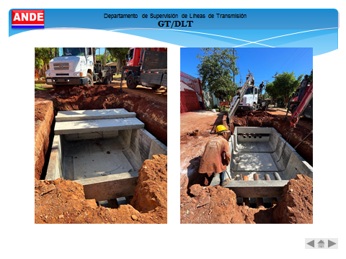
Descripción | Objetivo | Metas (G. año 2026) | Población beneficiaria | Valor de inversión (*) | Porcentaje de ejecución (*) | Evidencia
Proyecto de Ampliación de las Subestaciones Parque Caballero y Pouerto Botánico 220 KV (Corresponde a la Lic. 1484 año 2019, Lote 1, Contrato N° 7895 año 2019 | Potenciar la SE de Puerto Botánico y Parque Caballero a fin de obtener capacidad amplia para la generación y transmisión de la energía electrica para el abastecimiento de Capital y Area Metropolitana |  | Ver detalle en tabla (*) | 40971267260 | 99% | 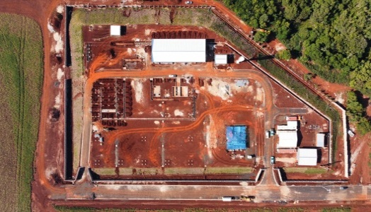
Proyecto de Ampliación de las Subestaciones Parque Caballero y Pouerto Botánico 220 KV (Corresponde a la Lic. 1484 año 2019, Lote 2 Contrato N° 7896 año 2019 |  |  | Ver detalle en tabla (*) | 29834557010 | 100% | 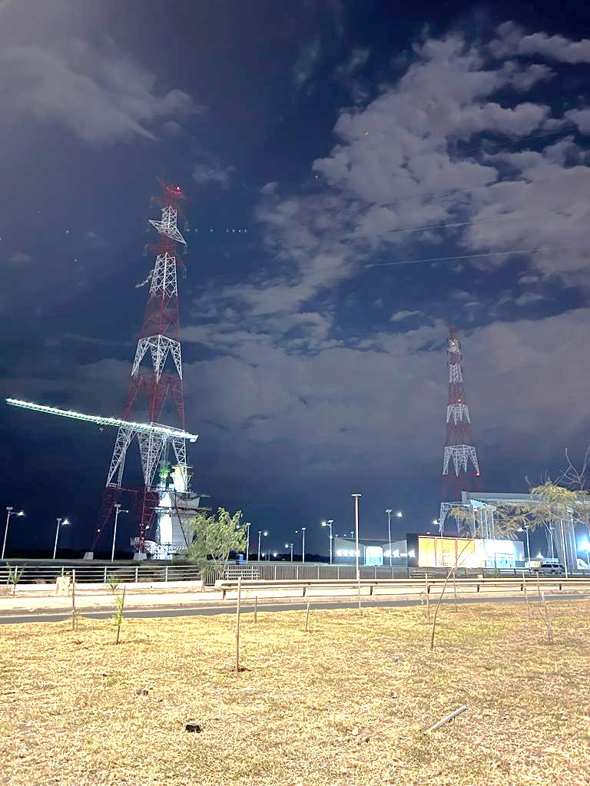
Construcción e instalación de un Sistema de Compensación Reactiva basado en STATCOM en 220 kV en SE San Lorenzo (Corresponde a la Lic. 1487 año 2019, Contrato N° 7878 , año 2019 | Potenciar la SE de San Lorenzo a fin de obtener capacidad amplia para la generación y transmisión de la energía electrica para el abastecimiento de Capital y Area Metropolitana |  | Ver detalle en tabla (*) | 25137013830 | 100%
Descripción | Objetivo | Metas (G. año 2026) | Población beneficiaria | Valor de inversión (*) | Porcentaje de ejecución (*) | Evidencia
Proyecto de Construcción e Inteerconexión de la Subestación Yguazú en 500 KV (Corresponde a la Lic. 1542 año 2019, Lote 1, Contrato N° 7983 año 2020, Proy 31, ID 371.212 | Programa del fortalecimiento del Sistema de Interconectado Nacional, margen derecha de Itaipú. | Se pretende incrementar la potencia disponible en 500 kV, 220 kV, 66 kV y 23 kV y mejorar la calidad de servicio, con perfil de tensiones adecuadas y estables, según los criterios de planificación vigentes y cubrir la demanda insatisfecha, que de acuerdo a los datos suministrados por el Departamento de Estudios de Generación y Transmisión. | Ver detalle en tabla (*) | 243516985531 | 100% | 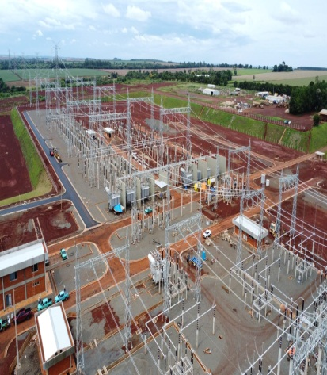
Proyecto de Construcción e Inteerconexión de la Subestación Yguazú en 500 KV (Corresponde a la Lic. 1542 año 2019, Lote 2, Contrato N° 7984 año 2020, Proy 31, ID 371.212 |  |  | Ver detalle en tabla (*) | 131002085769 | 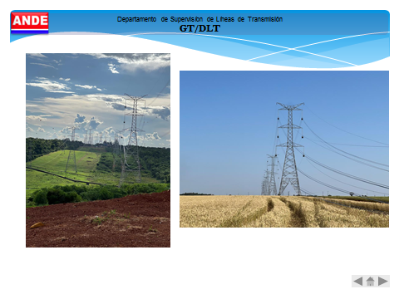 100%
Proyecto de Construcción e Inteerconexión de la Subestación Valenzuela en 500 KV (Corresponde a la Lic. 1561 año 2020, Lote 1, Contrato N° 8394 año 2021 | Programa del fortalecimiento del Sistema de Interconectado Nacional, margen derecha de Itaipú. | Se pretende optimizar el servicio de energía eléctrica a los clientes del área de influencia del Proyecto que representan aprox a 388.712 clientes facturados, conforme a las proyecciones del Departamento de Estudios de Tarifas y Mercados. | Ver detalle en tabla (*) | 243516985531 | 100% | 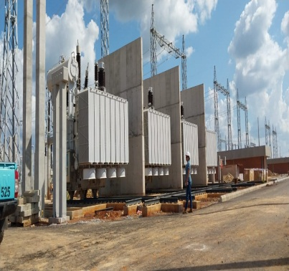
Descripción | Objetivo | Metas (G. año 2026) | Población beneficiaria | Valor de inversión (*) | Porcentaje de ejecución (*) | Evidencia
Proyecto de Construcción e Inteerconexión de la Subestación San Jose de los Arroyos 66 KV (Corresponde a la Lic. 1561 año 2020, Lote 2, Contrato N° 8395 año 2021, Proy 31, ID 371.212 |  |  | Ver detalle en tabla (*) | 243516985531 | 93% | 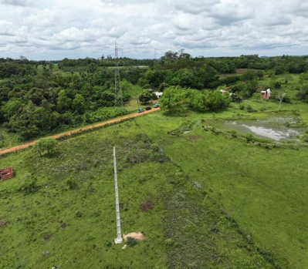
Proyecto de Construcción e Inteerconexión de la Subestación Maria Auxiliadora 220 KV (Corresponde a la Lic. 1596 año 2020, Lote 1, Contrato N° 8364 año 2021 | Contribuir con el desarrollo del Departamento, adecuando las capacidades de suministro de energía electrica. | La meta del proyecto es acompañar el crecimiento vegetativo de la demanda de energía eléctrica de la zona, con la finalidad de aliviar la capacidad de transformación y transmisión instaladas en las Subestaciones y Líneas de Transmisión que abastecen al Departamento Central, ubicado en el Sistema Metropolitano de la configuración eléctrica de la ANDE. | Ver detalle en tabla (*) | 40266766602 | 100%
Proyecto de Construcción e Inteerconexión de la Subestación Maria Auxiliadora 220 KV (Corresponde a la Lic. 1596 año 2020, Lote 2, Contrato N° 8365 año 2021 |  |  | Ver detalle en tabla (*) | 32440072499 | 100% | 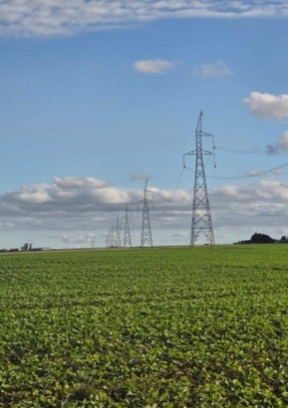
Descripción | Objetivo | Metas (G. año 2026) | Población beneficiaria | Valor de inversión (*) | Porcentaje de ejecución (*) | Evidencia
Proyecto de Construcción e interconexión de Subestaciones Compactas en 66 Kv (Sistema Meropolitano) RECOLETA (Corresponde a la Lic. 1661 año 2021, Lote 1, Contrato N° 8765 año 2022 | Contribuir con el desarrollo del Departamento, adecuando las capacidades de suministro de energía electrica. | Lograr mayor confiabilidad en la operación del SIN | Ver detalle en tabla (*) | 12302297982 | 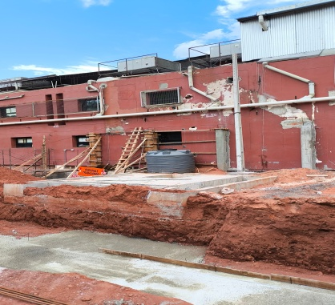 80%
Proyecto de Construcción e interconexión de Subestaciones Compactas en 66 Kv (Sistema Meropolitano) INERAM (Corresponde a la Lic. 1661 año 2021, Lote 2, Contrato N° 8765 año 2022 |  |  | Ver detalle en tabla (*) | 10506735398 | 93% | 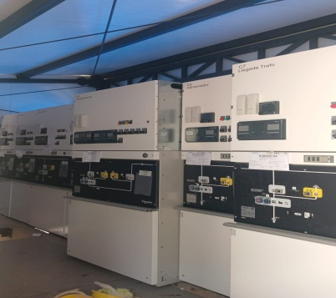
Recapacitaciión de las Subestaciones Luque y Capiatá 220 kV (Corresponde a la Lic. 1600 año 2021, Contrato N° 9010, año 2022 | Brindar servicio de abastecimiento de energía eléctrica contribuyendo con el desarrollo económico avanzado de Luque y Capiatá. | La meta del proyecto es acompañar el crecimiento vegetativo de la demanda de energía eléctrica de la zona, con la finalidad de aliviar la capacidad de transformación y transmisión instaladas en las Subestaciones y Líneas de Transmisión que abastecen al Departamento Central, ubicado en el Sistema Metropolitano de la configuración eléctrica de la ANDE. | Ver detalle en tabla (*) | 69627940618 | 87% | 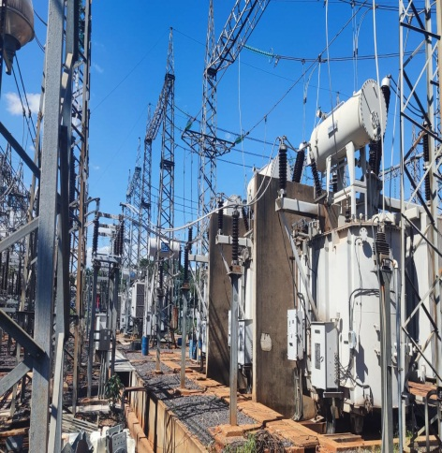 
Descripción | Objetivo | Metas (G. año 2026) | Población beneficiaria | Valor de inversión (*) | Porcentaje de ejecución (*) | Evidencia
Diseño, suministro e instalación de una Planta Solar Fotovoltaica en la comunidad de Puerto Esperanza (Chaco) (Corresponde a la Lic. 1663 año 2021, Contrato N° 8748, año 2022 | Brindar servicio de abastecimiento de energía eléctrica a la comunidad de Puerto Esperanza (Chaco) | La meta del proyecto es brindar abastecimiento de energía eléctrica a una comunidad de Puerto Esperanza, con generación solar. | Ver detalle en tabla (*) | 1386742155 | 100%
Proyecto de Construcción de la LT 500 KV Yguazu - Valenzuela (Corresponde a la Lic. 1684 año 2022, Lote 1, Contrato N° 9388 año 2023) | Programa del fortalecimiento del Sistema de Interconectado Nacional | Se pretende incrementar la potencia disponible en 500 kV, 220 kV, 66 kV y 23 kV y mejorar la calidad de servicio, con perfil de tensiones adecuadas y estables, según los criterios de planificación vigentes y cubrir la demanda insatisfecha, que de acuerdo a los datos suministrados por el Departamento de Estudios de Generación y Transmisión. | Ver detalle en tabla (*) | 18897078181 | 40% | 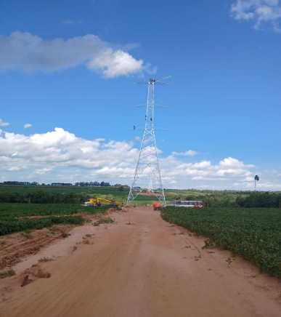
Proyecto de Construcción de la LT 500 KV Yguazu - Valenzuela (Corresponde a la Lic. 1684 año 2022, Lote 2 Contrato N° 9389 año 2023) |  |  |  | 342066053170 | 47% | 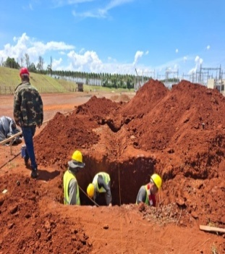
Suministro e instalación de OPGW en líneas de transmisión 220 Kv (Corresponde a la Lic. 1710 año 2022, Contrato N° 9209 año 2023) | Programa del fortalecimiento del Sistema de comunicación para el Sistema Interconectado Nacional | Se pretende incrementar la comunicación para mejorar el control del Sistema | Ver detalle en tabla (*) | 22008950757 | 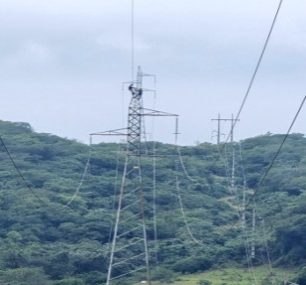 100%
Descripción | Objetivo | Metas (G. año 2026) | Población beneficiaria | Valor de inversión (*) | Porcentaje de ejecución (*) | Evidencia
'Recapacitación de Líneas de Transmisión de 220 Kv Carayao - Santani (Corresponde a la Lic. 1752 año 2023, Contrato N° 9210 año 2023) | Potencia la Linea de Transmisión de 220 kv, para mejoramiento del Servicio. | Mejorar la capacidad de transmisión del Sistema de 220 Kv | Ver detalle en tabla (*) | 7725283804 | 100%
'Suministro e Instalación de Banco de Capacitores de 220 kV - 20 MVAR en la Subestación VALLEMÍ 2 (Corresponde a la Lic. 1814 año 2024," | Mejorar niveles de tensión en el sistema norte de 220 kv, para brindar mejor Servicio. | Mejorar la capacidad de transmisión del Sistema de 220 Kv | Ver detalle en tabla (*) | 12520643 | 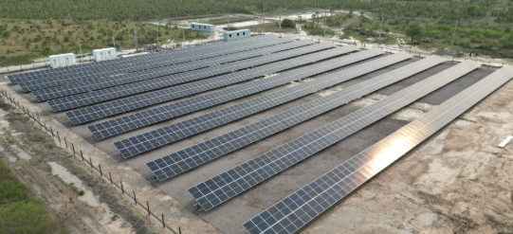 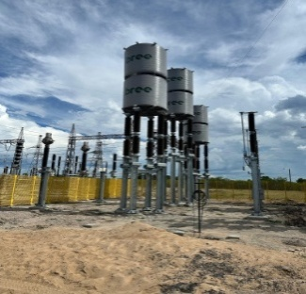 100%
'Recapacitación y Modernización de la Subestacion ACARAY 220 Kv (Corresponde a la Lic. 1815 año 2024" | Aumento de Potencia y modernización de la Subestación Acaray, para mejoramiento del Servicio. | Mejorar el servicio con el aumento de potencia y modernización | Ver detalle en tabla (*) | 85588057371 | 38% | 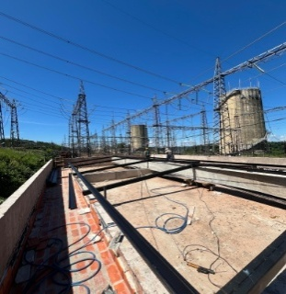
'Construcción de Obras Preliminares para la ejecución de las intervenciones en el Complejo ACARAY YGUAZU (Corresponde a la Lic. 1844 año 2024)" | Procesos preliminares para la modernización de ACARAY | Intervenciones preliminares previos al inicio de los trabajos de modernización de ACARAY | Ver detalle en tabla (*) | 27009622734 | 40%
Disponibilizar informes de Instalación de Transfomadores de Distribución. | El acceso a la información publica de la Institución se otorga siempre en forma y plazo cuando corresponda. | Informes mensuales de instalación de transformadores de distribución disponibles. | Recurso Propio / Organismos de Financiación | 50% | 817 transformadores instalados. | 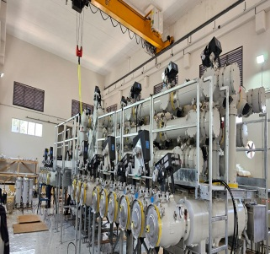 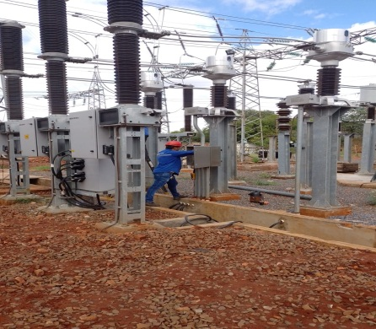 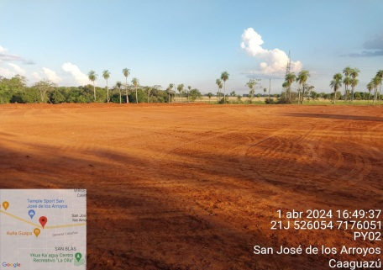 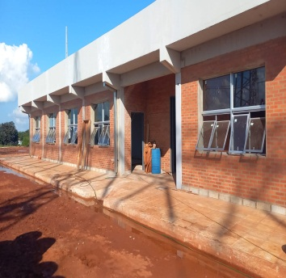 Tablero indicador de Presidencia ANDE.
Descripción | Objetivo | Metas (G. año 2025) | Población beneficiaria | Valor de inversión (*) | Porcentaje de ejecución (*) | Evidencia
Disponibilizar informes de reparación de artefactos de alumbrados públicos. | El acceso a la información publica de la Institución se otorga siempre en forma y plazo cuando corresponda. | Informes mensuales de reparaciones de artefactos de alumbrados públicos disponibles. | Recurso Propio / Organismos de Financiación | 50% | 67.680 Alumbrados Públicos reparados | Reporte sistema GRA de la ANDE
Realizar jornada bimestral de ATENCIÓN AL CLIENTE en alguna comunidad o distrito por cada División de Gestión Regional. | Brindar espacios de participación ciudadana en la gestión de las Agencias Regionales. | Informes de atención y seguimiento a las diferentes consultas y reclamos por parte de los usuarios de la institución | Recurso Propio / Organismos de Financiación | 50% | Reuniones con comunidades indigenas, atendiendo sus reclamos. Acompañamiento a obras del gobierno para el bienestar social. Capacitación a comunidades para mejorar la calidad de vida. Instalación de Mesas de Protección Social. Obras de mejoramiento en Redes e Iluminación Públicas. | Tablero indicador de Presidencia ANDE.
Telefacturación de Clientes Binómicos y Monómicos | Implementar sistema de telefacturacion para los clinetes monómicos y binómicos de la ANDE |  |  |  | 14329 | Cantidad de clientes instalados, a traves de informes de trabajo
Telefacturación de Clientes de Baja Tensión con medidores en cabinas | Implementar sistema de Telefacturación de Clientes de Baja Tensión con medidores agrupados en cabinas |  |  |  | 23657 | Cantidad de clientes instalados, a traves de informes de trabajo

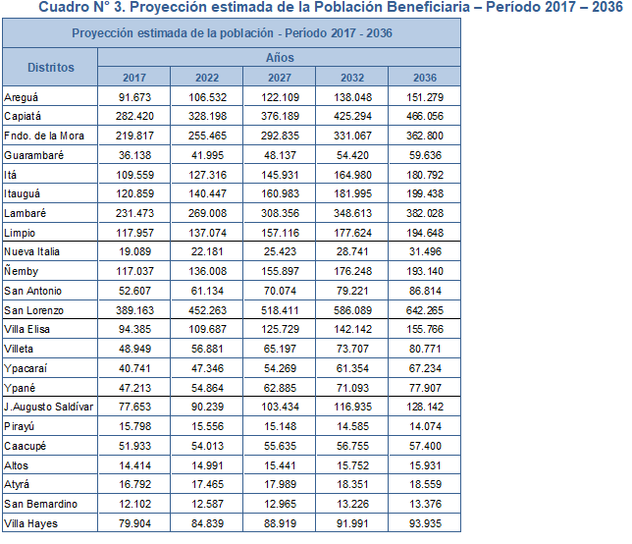

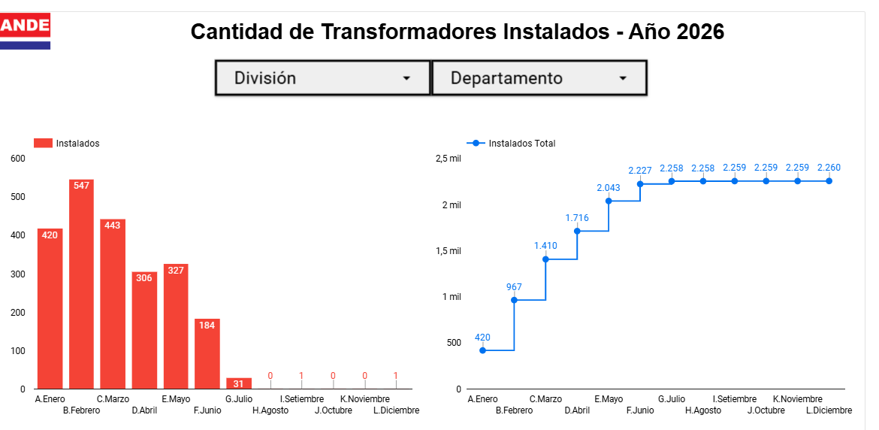

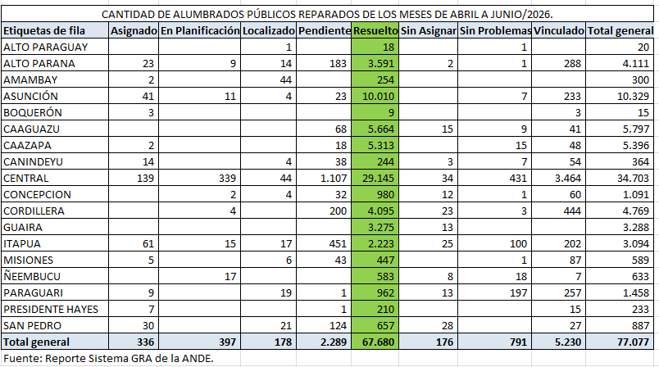

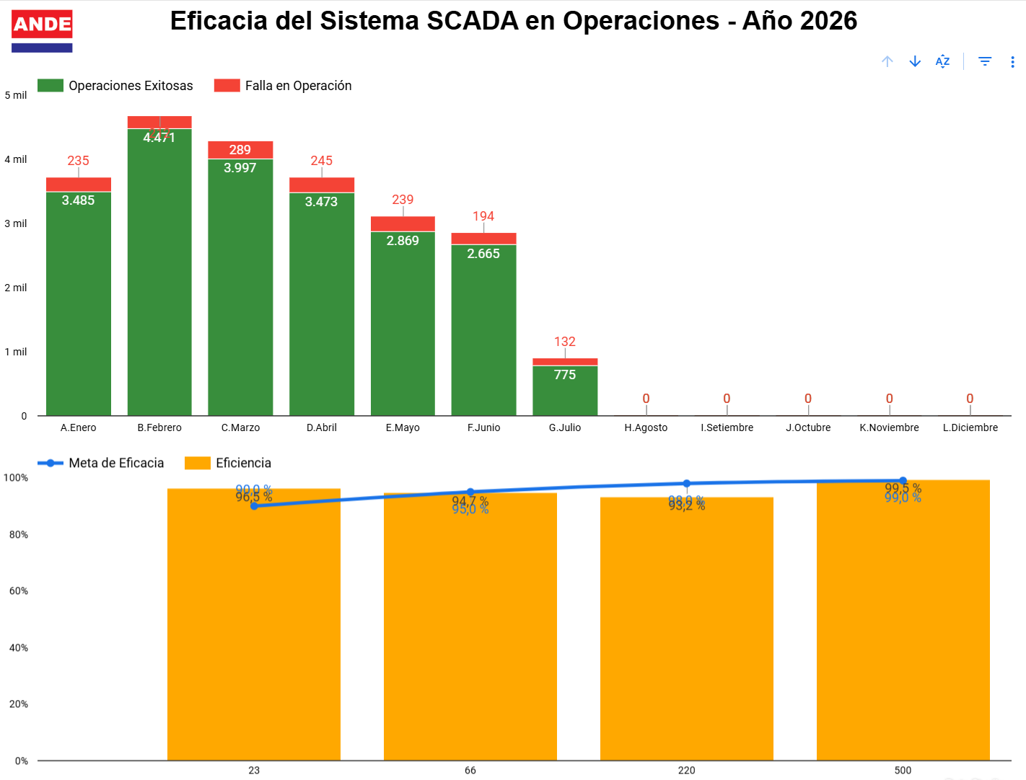

4.5 Contrataciones realizadas
ID | Objeto | Fecha de Contrato | Valor del Contrato | Proveedor Adjudicado | Estado (Ejecución - Finiquitado) | Enlace DNCP
466582 | Servicio de Reordenamiento, Clasificación y Almacenamiento de Materiales en Depósitos de la ANDE |  | 3584000000 | GRUPO SAN ALFREDO S.R.L. | Ejecución | 466582
466626 | Adquisición de Equipos para Sistemas de Control |  | 614508312 | ATENAS ENERGIA SA | Ejecución | 466626
466626 | Adquisición de Equipos para Sistemas de Control |  | 390570000 | ENERGY IN MOTION S.A. | Ejecución | 466626
466626 | Adquisición de Equipos para Sistemas de Control |  | 315000000 | INFORMÁTICA PARAGUAYA S.A. | Ejecución | 466626
466626 | Adquisición de Equipos para Sistemas de Control |  | 1419999999 | SOFTSHOP S.A. | Ejecución | 466626
466917 | Suscripción de Licencias Autodesk |  | 2298860000 | PARASOFT S.R.L. | Ejecución | 466917
467231 | Adquisición de Insumos, Repuestos y Accesorios Varios para Sistemas de Comunicación y Control |  | 449775000 | ASUCOM S.A. | Ejecución | 467231
467231 | Adquisición de Insumos, Repuestos y Accesorios Varios para Sistemas de Comunicación y Control |  | 957739130 | ATENAS ENERGÍA S.A. - RUC N° 80040465-3. | Ejecución | 467231
467231 | Adquisición de Insumos, Repuestos y Accesorios Varios para Sistemas de Comunicación y Control |  | 353456122 | SANRI S.A. | Ejecución | 467231
ID | Objeto | Fecha de Contrato | Valor del Contrato | Proveedor Adjudicado | Estado (Ejecución - Finiquitado) | Enlace DNCP
467685 | Servicios Profesionales de Auditoría Financiera y Contable del “Proyecto de Construcción de la Línea de Transmisión 220 kV Villa Hayes –Villa Real – Pozo Colorado – Loma Plata y la Subestación Pozo Colorado en 220 kV, en la Región Occidental”, Ejercicios 2025, 2026, 2027 y 2028 |  | 238000000 | AYCA – AUDITORES Y CONSULTORES ASOCIADOS | Ejecución | 467685
467729 | Adquisición de Equipos para Mantenimiento de Líneas de Transmisión y Estaciones Transformadoras |  | 325520000 | AUREO S.A. – RUC N° 80054292-4 | Ejecución | 467729
467729 | Adquisición de Equipos para Mantenimiento de Líneas de Transmisión y Estaciones Transformadoras |  | 150000000 | COMPAÑÍA COMERCIAL DEL PARAGUAY S.A. – RUC N° 80000077-3 | Ejecución | 467729
467729 | Adquisición de Equipos para Mantenimiento de Líneas de Transmisión y Estaciones Transformadoras |  | 117488000 | EVEREST INGENIERÍA S.R.L. – RUC N° 80009334-8 | Ejecución | 467729
467729 | Adquisición de Equipos para Mantenimiento de Líneas de Transmisión y Estaciones Transformadoras |  | 1376891605 | SAS PARAGUAY S.A. – RUC N° 80047349-3. | Ejecución | 467729
ID | Objeto | Fecha de Contrato | Valor del Contrato | Proveedor Adjudicado | Estado (Ejecución - Finiquitado) | Enlace DNCP
469978 | Obtención de Precios Unitarios Hora/Hombre/Padrón (HHP5) para la Regularización de Suministros y Adecuación de Sitios para Medidores, bajo la Modalidad de Contrato Abierto |  | 6366542843 | ABUNDIO LÓPEZ IBARRA - RUC N° 2208524-6 | Ejecución | 469978
469978 | Obtención de Precios Unitarios Hora/Hombre/Padrón (HHP5) para la Regularización de Suministros y Adecuación de Sitios para Medidores, bajo la Modalidad de Contrato Abierto |  | 10610903619 | CONSORCIO 4E (EMPRESA DE SERVICIOS TÉCNICOS S.A., INDEL S.A.C.I., SERVICIO DE INGENIERÍA PARAGUAYA S.R.L., INGELCO S.R.L.) - RUC N° DNCP-002240 | Ejecución | 469978
469978 | Obtención de Precios Unitarios Hora/Hombre/Padrón (HHP5) para la Regularización de Suministros y Adecuación de Sitios para Medidores, bajo la Modalidad de Contrato Abierto |  | 7427620687 | CONSORCIO B (BALMACEDA S.R.L., ING. OSVALDO CECILIO BALMACEDA MIRANDA, BHM INGENIERÍA S.R.L.) - RUC N° DNCP-002236 | Ejecución | 469978
469978 | Obtención de Precios Unitarios Hora/Hombre/Padrón (HHP5) para la Regularización de Suministros y Adecuación de Sitios para Medidores, bajo la Modalidad de Contrato Abierto |  | 4244361895 | CONSORCIO COCIEL&OMEGA (COMPAÑÍA DE CONSTRUCCIONES CIVILES Y ELECTROMECÁNICAS S.R.L., OMEGA INGENIERÍA S.R.L.) - RUC N° DNCP-002235 | Ejecución | 469978
ID | Objeto | Fecha de Contrato | Valor del Contrato | Proveedor Adjudicado | Estado (Ejecución - Finiquitado) | Enlace DNCP
469978 | Obtención de Precios Unitarios Hora/Hombre/Padrón (HHP5) para la Regularización de Suministros y Adecuación de Sitios para Medidores, bajo la Modalidad de Contrato Abierto |  | 6366589730 | CONSORCIO CONO S.R.L. – VITEX S.R.L. - RUC N° 80100623-6 | Ejecución | 469978
469978 | Obtención de Precios Unitarios Hora/Hombre/Padrón (HHP5) para la Regularización de Suministros y Adecuación de Sitios para Medidores, bajo la Modalidad de Contrato Abierto |  | 5305479958 | CONSORCIO ELECTRO ALIANZA A&D (ATENAS S.R.L., DAVECO S.R.L.) | Ejecución | 469978
469978 | Obtención de Precios Unitarios Hora/Hombre/Padrón (HHP5) para la Regularización de Suministros y Adecuación de Sitios para Medidores, bajo la Modalidad de Contrato Abierto |  | 6366542172 | CONSORCIO OGP (GCA S.A., OPEL DEL ING. CARLOS SENA, ORTELLADO & ASOC. DE JOSE ROJAS ORTELLADO) - RUC N° DNCP-002170 | Ejecución | 469978
469978 | Obtención de Precios Unitarios Hora/Hombre/Padrón (HHP5) para la Regularización de Suministros y Adecuación de Sitios para Medidores, bajo la Modalidad de Contrato Abierto |  | 7427671942 | CONSORCIO PP (PROYECTOS MONTAJES Y CONSTRUCCIONES DE NELSON VERA, PROEL INGENIERÍA DE AUGUSTO ORTELLADO) - RUC N° DNCP-002224 | Ejecución | 469978
ID | Objeto | Fecha de Contrato | Valor del Contrato | Proveedor Adjudicado | Estado (Ejecución - Finiquitado) | Enlace DNCP
469978 | Obtención de Precios Unitarios Hora/Hombre/Padrón (HHP5) para la Regularización de Suministros y Adecuación de Sitios para Medidores, bajo la Modalidad de Contrato Abierto |  | 8488709356 | CONSORCIO T.E.D. (ELECTROTRAFO PARAGUAY S.A., TELMEC S.A., DECO S.R.L.) - RUC N° DNCP-002244 | Ejecución | 469978
469978 | Obtención de Precios Unitarios Hora/Hombre/Padrón (HHP5) para la Regularización de Suministros y Adecuación de Sitios para Medidores, bajo la Modalidad de Contrato Abierto |  | 8488786306 | CONSORCIO TRIELECTRO (TECMAG ING. DE DARIO BRUN, INTEC INGENIERÍA S.A.E., 3H INGENIERÍA S.R.L.) - RUC N° DNCP-002169. | Ejecución | 469978
469978 | Obtención de Precios Unitarios Hora/Hombre/Padrón (HHP5) para la Regularización de Suministros y Adecuación de Sitios para Medidores, bajo la Modalidad de Contrato Abierto |  | 12733084343 | CONSORCIO UNIÓN ELECTRIC II (FLORENTINO ROJAS, ANTONIO ROA E HIJOS S.R.L., JR INGENIERÍA DE JORGE ARIEL ROJAS GIMENEZ, INPROCON S.R.L.) - RUC N° DNCP-002245 | Ejecución | 469978
469978 | Obtención de Precios Unitarios Hora/Hombre/Padrón (HHP5) para la Regularización de Suministros y Adecuación de Sitios para Medidores, bajo la Modalidad de Contrato Abierto |  | 5305443348 | ELECTRO INDUSTRIAL PILAR S.A. - RUC N° 80030858-1 | Ejecución | 469978
ID | Objeto | Fecha de Contrato | Valor del Contrato | Proveedor Adjudicado | Estado (Ejecución - Finiquitado) | Enlace DNCP
469978 | Obtención de Precios Unitarios Hora/Hombre/Padrón (HHP5) para la Regularización de Suministros y Adecuación de Sitios para Medidores, bajo la Modalidad de Contrato Abierto |  | 12733179459 | INSUIN S.A. - RUC N° 80029071-2 | Ejecución | 469978
469978 | Obtención de Precios Unitarios Hora/Hombre/Padrón (HHP5) para la Regularización de Suministros y Adecuación de Sitios para Medidores, bajo la Modalidad de Contrato Abierto |  | 4244361448 | JOSÉ BERNABE RÍOS FLORENTÍN. - RUC N° 762244-9 | Ejecución | 469978
469978 | Obtención de Precios Unitarios Hora/Hombre/Padrón (HHP5) para la Regularización de Suministros y Adecuación de Sitios para Medidores, bajo la Modalidad de Contrato Abierto |  | 8488462880 | MANUEL LUIS ROMÁN SOLIS. - RUC N° 422925-8 | Ejecución | 469978
469978 | Obtención de Precios Unitarios Hora/Hombre/Padrón (HHP5) para la Regularización de Suministros y Adecuación de Sitios para Medidores, bajo la Modalidad de Contrato Abierto |  | 8488723790 | NORMA ISABEL GIRETT OVELAR - RUC N° 1330658-8 | Ejecución | 469978
ID | Objeto | Fecha de Contrato | Valor del Contrato | Proveedor Adjudicado | Estado (Ejecución - Finiquitado) | Enlace DNCP
469978 | Obtención de Precios Unitarios Hora/Hombre/Padrón (HHP5) para la Regularización de Suministros y Adecuación de Sitios para Medidores, bajo la Modalidad de Contrato Abierto |  | 10610904738 | PG INGENIERÍA S.R.L. - RUC N° 80087960-0 | Ejecución | 469978
469978 | Obtención de Precios Unitarios Hora/Hombre/Padrón (HHP5) para la Regularización de Suministros y Adecuación de Sitios para Medidores, bajo la Modalidad de Contrato Abierto |  | 4244393153 | PROYECTOS Y MONTAJES S.R.L. - RUC N° 80005140-8 | Ejecución | 469978
469978 | Obtención de Precios Unitarios Hora/Hombre/Padrón (HHP5) para la Regularización de Suministros y Adecuación de Sitios para Medidores, bajo la Modalidad de Contrato Abierto |  | 7427405020 | SERVICIOS ELÉCTRICOS Y METALÚRGICOS S.A. - RUC N° 80044675-5 | Ejecución | 469978
470152 | Servicio de Despachos Aduaneros, bajo la modalidad de Contrato Abierto |  |  | CARLOS LIONEL FERREIRA FIGUEREDO | Ejecución | 470152
470152 | Servicio de Despachos Aduaneros, bajo la modalidad de Contrato Abierto |  |  | CARLOS MERELES SOMERS | Ejecución | 470152
ID | Objeto | Fecha de Contrato | Valor del Contrato | Proveedor Adjudicado | Estado (Ejecución - Finiquitado) | Enlace DNCP
470152 | Servicio de Despachos Aduaneros, bajo la modalidad de Contrato Abierto |  |  | CESAR ROMÁN RODRÍGUEZ DÁVALOS | Ejecución | 470152
470152 | Servicio de Despachos Aduaneros, bajo la modalidad de Contrato Abierto |  |  | CRISTHIAN DANIEL ARMOA CACERES | Ejecución | 470152
470152 | Servicio de Despachos Aduaneros, bajo la modalidad de Contrato Abierto |  |  | EMILIO JAVIER MORALES VILLALBA | Ejecución | 470152
470152 | Servicio de Despachos Aduaneros, bajo la modalidad de Contrato Abierto |  |  | EULALIA RAQUEL FIGUEREDO DE VÁZQUEZ | Ejecución | 470152
470152 | Servicio de Despachos Aduaneros, bajo la modalidad de Contrato Abierto |  |  | FELICIANO ARECO COLLANTE | Ejecución | 470152
470152 | Servicio de Despachos Aduaneros, bajo la modalidad de Contrato Abierto |  |  | FERNANDO JAVIER BENITEZ VILLALBA | Ejecución | 470152
470152 | Servicio de Despachos Aduaneros, bajo la modalidad de Contrato Abierto |  |  | HERMINIO DEL ROSARIO ALLEGRETTI | Ejecución | 470152
470152 | Servicio de Despachos Aduaneros, bajo la modalidad de Contrato Abierto |  |  | HUGO AUGUSTO RAMÍREZ JARA | Ejecución | 470152
470152 | Servicio de Despachos Aduaneros, bajo la modalidad de Contrato Abierto |  |  | JORGE ANTONIO MENDOZA CAÑIZA | Ejecución | 470152
470152 | Servicio de Despachos Aduaneros, bajo la modalidad de Contrato Abierto |  |  | JOSE LUIS VELÁZQUEZ ZUCOLILLO | Ejecución | 470152
ID | Objeto | Fecha de Contrato | Valor del Contrato | Proveedor Adjudicado | Estado (Ejecución - Finiquitado) | Enlace DNCP
470152 | Servicio de Despachos Aduaneros, bajo la modalidad de Contrato Abierto |  |  | JOSE MARÍA GODOY LOPEZ | Ejecución | 470152
470152 | Servicio de Despachos Aduaneros, bajo la modalidad de Contrato Abierto |  |  | NESTOR EDUARDO RUSSO OLMEDO | Ejecución | 470152
470152 | Servicio de Despachos Aduaneros, bajo la modalidad de Contrato Abierto |  |  | OSCAR LUIS FERREIRA DA COSTA AMARILLA | Ejecución | 470152
470152 | Servicio de Despachos Aduaneros, bajo la modalidad de Contrato Abierto |  |  | RICARDO EDGAR ROBLEDO ARMELE | Ejecución | 470152
470152 | Servicio de Despachos Aduaneros, bajo la modalidad de Contrato Abierto |  |  | RICARDO VALENTÍN BENÍTEZ BURGOS | Ejecución | 470152
470152 | Servicio de Despachos Aduaneros, bajo la modalidad de Contrato Abierto |  |  | ROBERTO AGUSTÍN BRUGADA AVILA | Ejecución | 470152
470152 | Servicio de Despachos Aduaneros, bajo la modalidad de Contrato Abierto |  |  | ROBERTO BRUGADA HUERTA | Ejecución | 470152
470152 | Servicio de Despachos Aduaneros, bajo la modalidad de Contrato Abierto |  |  | RODOLFO ENRIQUE TALAVERA ALLEN | Ejecución | 470152
470152 | Servicio de Despachos Aduaneros, bajo la modalidad de Contrato Abierto |  |  | VICTOR JOSE VALENZUELA ZELADA | Ejecución | 470152
470165 | Servicio Integral de Limpieza de Edificios y Areas Libres de la ANDE - Grupo 3 |  | 8966798174 | CONSORCIO ML PARAGUAY (LAYA CONSTRUCCIONES S.A. - MAFARA S.A.) , LOTE 1 | Ejecución | 470165
ID | Objeto | Fecha de Contrato | Valor del Contrato | Proveedor Adjudicado | Estado (Ejecución - Finiquitado) | Enlace DNCP
470165 | Servicio Integral de Limpieza de Edificios y Areas Libres de la ANDE - Grupo 3 |  | 4444160000 | Limpiezas Modernas Paraguayas S.R.L. - Lote 4 | Ejecución | 470165
470165 | Servicio Integral de Limpieza de Edificios y Areas Libres de la ANDE - Grupo 3 |  | 7970751000 | MIMBI S.A. - Lote 3 | Ejecución | 470165
470165 | Servicio Integral de Limpieza de Edificios y Areas Libres de la ANDE - Grupo 3 |  | 2133823000 | SERVICIOS PARAGUAYOS S.A. - Lote 2 | Ejecución | 470165
472407 | Selección y Contratación de Servicios Profesionales de Auditoría Financiera y Contable del Proyecto de Expansión del Sistema de Transmisión en Alta Tensión Fase II financiado por el Banco Interamericano de Desarrollo BID y el Fondo de Desarrollo y Cooperación Internacional ICDF, Ejecutado por la ANDE para los ejercicios 2025 al 2030. |  | 811272000 | GESTIÓN EMPRESARIAL ESTUDIO DE AUDITORÍA Y CONSULTORÍA | Ejecución | 472407
472964 | Adquisición de Cargadores Rápidos como Mínimo de 150 KW de Potencia – Convenio ANDE - ITAIPÚ |  | 9957508920 | IMPORTADORA Y EXPORTADORA SAN LORENZO S.A. | Ejecución | 472964
ID | Objeto | Fecha de Contrato | Valor del Contrato | Proveedor Adjudicado | Estado (Ejecución - Finiquitado) | Enlace DNCP
472968 | Contratación de Servicios Profesionales de Auditoria Financiera y Contable del “Proyecto de Construcción de Subestación de Transformación y Líneas de Transmisión de Energía en la Localidad de Valenzuela”, para el Periodo de los Ejercicios 2025-2026 Contrato de Préstamo PAR – 26/2018 |  | 99800000 | CYCA – CONTADORES Y CONSULTORES ASOCIADOS | Ejecución | 472968
473317 | Adquisición de Accesorios para Líneas de Baja Tensión |  | $23.100 | ELECTROPAR S.A. | Ejecución | 473317
473317 | Adquisición de Accesorios para Líneas de Baja Tensión |  | $17.597 | COMPAÑIA COMERCIAL DEL PARAGUAY SA | Ejecución | 473317
473658 | Servicio de Escribania para Protolización de Certificados de Nacionalización, Certificación y Matriculación en la DNRA de vehiculos |  | 120000000 | YUDITH LLANES BENITEZ | Ejecución | 473658
477918 | Adquisición de Equipos de Medición en Media Tensión Tipo Exterior |  | $11.306,90 | COMPAÑIA COMERCIAL DEL PARAGUA SA | Ejecución | 477918
477918 | Adquisición de Equipos de Medición en Media Tensión Tipo Exterior |  | $15.007,45 | ENGINEERING SAECA | Ejecución | 477918
477920 | Adquisición de Medidores Electrónicos de Conexión Indirecta |  | $246.237,14 | COMPAÑÍA COMERCIAL DEL PARAGUAY S.A. | Ejecución | 477920
ID | Objeto | Fecha de Contrato | Valor del Contrato | Proveedor Adjudicado | Estado (Ejecución - Finiquitado) | Enlace DNCP
 | SERVICIO DE CONSULTORÍA EXTERNA DE LA CÁMARA NACIONAL DE COMERCIO Y SERVICIOS DE PARAGUAY (CNCSP), A TRAVÉS DEL CENTRO DE ARBITRAJE Y MEDIACION DE PARAGUAY (CAMP), EN EL MARCO DE LA NEGOCIACIÓN DEL CONTRATO DE LA LPI 1904/25. |  | 36795660 | CÁMARA NACIONAL DE COMERCIO Y SERVICIOS DE PARAGUAY (CNCSP), A TRAVÉS DEL CENTRO DE ARBITRAJE Y MEDIACIÓN DE PARAGUAY (CAMP). | Ejecución
415422 | Adquisicion de Postes de Hormigón Armado Tronco Conico - Convenio de Almacen Estrategico |  |  | PREPAR S.A. | Ejecución | 415422

4.6 Ejecución Financiera
Objeto de Gasto |  | Descripción | Presupuestado | Ejecutado | Saldos | Evidencia (Enlace Ley 5189)
RUBRO | SUBRUBRO
100 | 111 | Sueldos | 473,210,995,800 | 145,029,469,955 | 328,181,525,845 | Las informaciones son publicadas en la web de la ANDE www.ande.goy.py todos los meses
100 | 113 | Gastos de Representación | 24,000,000 | 0 | 24,000,000 | Las informaciones son publicadas en la web de la ANDE www.ande.goy.py todos los meses
100 | 114 | Aguinaldo | 39,436,249,650 | 43,714,732 | 39,392,534,918 | Las informaciones son publicadas en la web de la ANDE www.ande.goy.py todos los meses
100 | 122 | Gastos de Residencia | 8,446,000,000 | 2,356,503,115 | 6,089,496,885 | Las informaciones son publicadas en la web de la ANDE www.ande.goy.py todos los meses
100 | 123 | Remuneración Extraordinaria | 60,660,099,992 | 25,143,657,793 | 35,516,442,199 | Las informaciones son publicadas en la web de la ANDE www.ande.goy.py todos los meses
100 | 125 | Remuneración Adicional | 98,902,410,000 | 44,322,568,017 | 54,579,841,983 | Las informaciones son publicadas en la web de la ANDE www.ande.goy.py todos los meses
100 | 131 | Subsidio Familiar | 38,722,637,720 | 15,060,355,012 | 23,662,282,708 | Las informaciones son publicadas en la web de la ANDE www.ande.goy.py todos los meses
Objeto de Gasto |  | Descripción | Presupuestado | Ejecutado | Saldos | Evidencia (Enlace Ley 5189)
RUBRO | SUBRUBRO
100 | 133 | Bonificaciones | 257,910,838,321 | 101,753,602,308 | 156,157,236,013 | Las informaciones son publicadas en la web de la ANDE www.ande.goy.py todos los meses
100 | 134 | Aporte Jubilatorio del Empleador | 255,139,084,080 | 97,965,021,198 | 157,174,062,882 | Las informaciones son publicadas en la web de la ANDE www.ande.goy.py todos los meses
100 | 137 | Gratificaciones por Servicios Especiales | 1,590,000,000 | 559,350,000 | 1,030,650,000 | Las informaciones son publicadas en la web de la ANDE www.ande.goy.py todos los meses
100 | 141 | Contratación de Personal Técnico | 7,123,753,152 | 326,816,008 | 6,796,937,144 | Las informaciones son publicadas en la web de la ANDE www.ande.goy.py todos los meses
100 | 142 | Contratación de Personal Técnico | 360,000,000 | 0 | 360,000,000 | Las informaciones son publicadas en la web de la ANDE www.ande.goy.py todos los meses
100 | 144 | Jornales | 35,441,467,398 | 10,334,774,714 | 25,106,692,684 | Las informaciones son publicadas en la web de la ANDE www.ande.goy.py todos los meses
100 | 145 | Honorarios Profesionales | 7,714,934,760 | 1,954,025,935 | 5,760,908,825 | Las informaciones son publicadas en la web de la ANDE www.ande.goy.py todos los meses
100 | 199 | Otros Gastos del Personal | 5,263,413,200 | 182,596,615 | 5,080,816,585 | Las informaciones son publicadas en la web de la ANDE www.ande.goy.py todos los meses
Objeto de Gasto |  | Descripción | Presupuestado | Ejecutado | Saldos | Evidencia (Enlace Ley 5189)
RUBRO | SUBRUBRO
200 | 212 | Agua | 2,845,370,321 | 1,135,008,690 | 1,710,361,631 | Las informaciones son publicadas en la web de la ANDE www.ande.goy.py todos los meses
200 | 214 | Telefonos, Telefax y Otros Servicios de Telecomunicaciones | 790,020,000 | 504,882,997 | 285,137,003 | Las informaciones son publicadas en la web de la ANDE www.ande.goy.py todos los meses
200 | 215 | Correos y Otros Sevicios Postales | 435,600,004 | 34,072,000 | 401,528,004 | Las informaciones son publicadas en la web de la ANDE www.ande.goy.py todos los meses
200 | 221 | Transporte | 197,586,448 | 49,890,303 | 147,696,145 | Las informaciones son publicadas en la web de la ANDE www.ande.goy.py todos los meses
200 | 231 | Pasajes | 891,074,547 | 250,556,000 | 640,518,547 | Las informaciones son publicadas en la web de la ANDE www.ande.goy.py todos los meses
200 | 232 | Viáticos y Movilidad | 67,818,880,043 | 24,815,913,868 | 43,002,966,175 | Las informaciones son publicadas en la web de la ANDE www.ande.goy.py todos los meses
200 | 239 | Pasajes y Viáticos Varios | 1,158,300,000 | 328,762,200 | 829,537,800 | Las informaciones son publicadas en la web de la ANDE www.ande.goy.py todos los meses
200 | 288 | Mantenimiento y Rep.Menores de Edificios y Locales | 356,400,000 | 0 | 356,400,000 | Las informaciones son publicadas en la web de la ANDE www.ande.goy.py todos los meses
Objeto de Gasto |  | Descripción | Presupuestado | Ejecutado | Saldos | Evidencia (Enlace Ley 5189)
RUBRO | SUBRUBRO
200 | 242 | Mantenimiento y Rep.Menores de Maquinarias, Equipos y Muebles de Oficina | 3,030,322,809 | 1,117,092,148 | 1,913,230,661 | Las informaciones son publicadas en la web de la ANDE www.ande.goy.py todos los meses
200 | 243 | Mantenimiento y Rep.Menores de Maquinarias, Equipos y Muebles de Oficina | 3,279,554,641 | 687,456,917 | 2,592,097,724 | Las informaciones son publicadas en la web de la ANDE www.ande.goy.py todos los meses
200 | 244 | Mantenimiento y Rep.Menores de Equipos de Transporte | 10,206,735,673 | 2,726,428,163 | 7,480,307,510 | Las informaciones son publicadas en la web de la ANDE www.ande.goy.py todos los meses
200 | 245 | Servicio de Limpieza, Aseo y Fumigación | 87,782,187,350 | 22,352,532,708 | 65,429,654,642 | Las informaciones son publicadas en la web de la ANDE www.ande.goy.py todos los meses
200 | 246 | Mantenimiento y reparaciones menores | 1,122,653,062 | 11,338,700 | 1,111,314,362 | Las informaciones son publicadas en la web de la ANDE www.ande.goy.py todos los meses
200 | 251 | Alquiler de Edificios y Locales | 6,171,613,038 | 2,352,420,396 | 3,819,192,642 | Las informaciones son publicadas en la web de la ANDE www.ande.goy.py todos los meses
200 | 253 | Derechos de Bienes Intangibles | 26,919,126,364 | 259,600,000 | 26,659,526,364 | Las informaciones son publicadas en la web de la ANDE www.ande.goy.py todos los meses
200 | 254 | Alquiler de Equipos de Computación | 2,685,276,246 | 35,026,272 | 2,650,249,974 | Las informaciones son publicadas en la web de la ANDE www.ande.goy.py todos los meses
Objeto de Gasto |  | Descripción | Presupuestado | Ejecutado | Saldos | Evidencia (Enlace Ley 5189)
RUBRO | SUBRUBRO
200 | 255 | Alquiler de Fotocopiadoras | 454,880,245 | 126,484,163 | 328,396,082 | Las informaciones son publicadas en la web de la ANDE www.ande.goy.py todos los meses
200 | 258 | Alquiler y Derechos de Sistemas Leasing | 49,997,417,684 | 15,890,941,131 | 34,106,476,553 | Las informaciones son publicadas en la web de la ANDE www.ande.goy.py todos los meses
200 | 266 | Consultoria, Asesoría E Investigaciones | 10,750,552,501 | 307,897,228 | 10,442,655,273 | Las informaciones son publicadas en la web de la ANDE www.ande.goy.py todos los meses
200 | 261 | Servicios de Informatico y Sistemas | 104,991,729,386 | 7,078,502,619 | 97,913,226,767 | Las informaciones son publicadas en la web de la ANDE www.ande.goy.py todos los meses
200 | 266 | Consultoria, Asesoría E Investigaciones | 452,058,750 | 50,000,000 | 402,058,750 | Las informaciones son publicadas en la web de la ANDE www.ande.goy.py todos los meses
200 | 266 | Consultoria, Asesoría E Investigaciones | 22,689,618,562 | 2,831,792,372 | 19,857,826,190 | Las informaciones son publicadas en la web de la ANDE www.ande.goy.py todos los meses
200 | 269 | Servicios Técnicos y Profesionales Varios | 664,096,193 | 0 | 664,096,193 | Las informaciones son publicadas en la web de la ANDE www.ande.goy.py todos los meses
200 | 269 | Servicios Técnicos y Profesionales Varios | 827,200,000 | 0 | 827,200,000
Objeto de Gasto |  | Descripción | Presupuestado | Ejecutado | Saldos | Evidencia (Enlace Ley 5189)
RUBRO | SUBRUBRO
200 | 261 | De Informatica y Sistemas Computarizados | 22,250,537,592 | 4,868,647,003 | 17,381,890,589 | Las informaciones son publicadas en la web de la ANDE www.ande.goy.py todos los meses
200 | 262 | Imprenta , Publicaciones y Reproducciones | 345,465,068 | 38,701,700 | 306,763,368 | Las informaciones son publicadas en la web de la ANDE www.ande.goy.py todos los meses
200 | 263 | Servicios Bancarios | 107,481,774,799 | 37,596,967,641 | 69,884,807,158 | Las informaciones son publicadas en la web de la ANDE www.ande.goy.py todos los meses
200 | 264 | Primas y Gastos de Seguros | 1,168,200,000 | 999,728,878 | 168,471,122 | Las informaciones son publicadas en la web de la ANDE www.ande.goy.py todos los meses
200 | 265 | Publicidad y Propaganda | 2,019,600,000 | 0 | 2,019,600,000 | Las informaciones son publicadas en la web de la ANDE www.ande.goy.py todos los meses
200 | 266 | Consultorias, Asesorias E Investigaciones | 23,864,343,639 | 1,458,237,049 | 22,406,106,590 | Las informaciones son publicadas en la web de la ANDE www.ande.goy.py todos los meses
200 | 268 | Servicio de Comunicaciones | 1,680,088,608 | 1,441,685,000 | 238,403,608 | Las informaciones son publicadas en la web de la ANDE www.ande.goy.py todos los meses
200 | 268 | Servicio de Comunicaciones | 24,641,039,586 | 5,367,070,916 | 19,273,968,670 | Las informaciones son publicadas en la web de la ANDE www.ande.goy.py todos los meses
Objeto de Gasto |  | Descripción | Presupuestado | Ejecutado | Saldos | Evidencia (Enlace Ley 5189)
RUBRO | SUBRUBRO
200 | 269 | Servicios Técnicos y Profesionales Varios | 7,192,040,842 | 1,259,367,859 | 5,932,672,983 | Las informaciones son publicadas en la web de la ANDE www.ande.goy.py todos los meses
200 | 269 | Servicios Técnicos y Profesionales Varios | 444,667,303 | 0 | 444,667,303 | Las informaciones son publicadas en la web de la ANDE www.ande.goy.py todos los meses
200 | 269 | Servicios Técnicos y Profesionales Varios | 4,085,573,599 | 0 | 4,085,573,599 | Las informaciones son publicadas en la web de la ANDE www.ande.goy.py todos los meses
200 | 288 | Servicios en General | 9,979,200,000 | 0 | 9,979,200,000 | Las informaciones son publicadas en la web de la ANDE www.ande.goy.py todos los meses
200 | 271 | Servicios de seguro médico | 800,000,000 | 32,400,000 | 767,600,000 | Las informaciones son publicadas en la web de la ANDE www.ande.goy.py todos los meses
200 | 275 | Servicio de primeros auxilios y tercerizados | 600,000,000 | 151,904,005 | 448,095,995 | Las informaciones son publicadas en la web de la ANDE www.ande.goy.py todos los meses
200 | 281 | Servicios de ceremonial | 1,217,700,000 | 5,000,000 | 1,212,700,000 | Las informaciones son publicadas en la web de la ANDE www.ande.goy.py todos los meses
200 | 282 | Servicios de vigilancia | 35,051,783,429 | 11,285,188,398 | 23,766,595,031 | Las informaciones son publicadas en la web de la ANDE www.ande.goy.py todos los meses
Objeto de Gasto |  | Descripción | Presupuestado | Ejecutado | Saldos | Evidencia (Enlace Ley 5189)
RUBRO | SUBRUBRO
200 | 284 | Servicios de Catering | 99,000,000 | 24,832,113 | 74,167,887 | Las informaciones son publicadas en la web de la ANDE www.ande.goy.py todos los meses
200 | 291 | Capacitación Personal del Estado | 4,214,213,872 | 712,136,070 | 3,502,077,802 | Las informaciones son publicadas en la web de la ANDE www.ande.goy.py todos los meses
300 | 311 | Alimentos para Personas | 47,200,000 | 10,036,364 | 37,163,636 | Las informaciones son publicadas en la web de la ANDE www.ande.goy.py todos los meses
300 | 322 | Prendas de Vestir | 1,105,843,563 | 0 | 1,105,843,563 | Las informaciones son publicadas en la web de la ANDE www.ande.goy.py todos los meses
300 | 323 | Confecciones Textiles | 49,500,000 | 0 | 49,500,000 | Las informaciones son publicadas en la web de la ANDE www.ande.goy.py todos los meses
300 | 324 | Calzados | 1,055,795,544 | 4,700,000 | 1,051,095,544 | Las informaciones son publicadas en la web de la ANDE www.ande.goy.py todos los meses
300 | 331 | Papel de Escritorio y Carton | 518,792,426 | 23,201,450 | 495,590,976 | Las informaciones son publicadas en la web de la ANDE www.ande.goy.py todos los meses
300 | 333 | Productos de Artes Gráficas | 51,593,500 | 5,160,000 | 46,433,500 | Las informaciones son publicadas en la web de la ANDE www.ande.goy.py todos los meses
Objeto de Gasto |  | Descripción | Presupuestado | Ejecutado | Saldos | Evidencia (Enlace Ley 5189)
RUBRO | SUBRUBRO
300 | 334 | Productos de Papel y Carton | 206,086,894 | 10,219,421 | 195,867,473 | Las informaciones son publicadas en la web de la ANDE www.ande.goy.py todos los meses
300 | 335 | Libros, Revistas y Periodicos | 5,109,691 | 0 | 5,109,691 | Las informaciones son publicadas en la web de la ANDE www.ande.goy.py todos los meses
300 | 341 | Elementos de Limpieza | 190,495,401 | 37,922,595 | 152,572,806 | Las informaciones son publicadas en la web de la ANDE www.ande.goy.py todos los meses
300 | 342 | Utiles de Escritorio, Oficina y Enseres | 3,264,393,544 | 426,440,388 | 2,837,953,156 | Las informaciones son publicadas en la web de la ANDE www.ande.goy.py todos los meses
300 | 343 | Utiles y Materiales Electricos | 7,564,287,888 | 743,000,223 | 6,821,287,665 | Las informaciones son publicadas en la web de la ANDE www.ande.goy.py todos los meses
300 | 343 | Utiles y Materiales Electricos | 1,232,550,000 | 0 | 1,232,550,000 | Las informaciones son publicadas en la web de la ANDE www.ande.goy.py todos los meses
300 | 344 | Utensilios de Cocina y Comedor | 9,582,438 | 0 | 9,582,438 | Las informaciones son publicadas en la web de la ANDE www.ande.goy.py todos los meses
300 | 345 | Productos de Vidrio, Loza y Porcelana | 66,526,542 | 2,039,750 | 64,486,792 | Las informaciones son publicadas en la web de la ANDE www.ande.goy.py todos los meses
Objeto de Gasto |  | Descripción | Presupuestado | Ejecutado | Saldos | Evidencia (Enlace Ley 5189)
RUBRO | SUBRUBRO
300 | 346 | Repuestos y Accesorios Menores | 7,386,435,821 | 2,426,732,792 | 4,959,703,029 | Las informaciones son publicadas en la web de la ANDE www.ande.goy.py todos los meses
300 | 347 | Elementos y Utiles Diversos | 46,459,628 | 3,200,000 | 43,259,628 | Las informaciones son publicadas en la web de la ANDE www.ande.goy.py todos los meses
300 | 351 | Compuestos Quimicos | 805,352,155 | 20,527,920 | 784,824,235 | Las informaciones son publicadas en la web de la ANDE www.ande.goy.py todos los meses
300 | 352 | Productos Farmaceuticos y Medicinales | 182,566,187 | 1,221,164 | 181,345,023 | Las informaciones son publicadas en la web de la ANDE www.ande.goy.py todos los meses
300 | 353 | Abonos y Fertilizantes | 6,025,200 | 1,000,000 | 5,025,200 | Las informaciones son publicadas en la web de la ANDE www.ande.goy.py todos los meses
300 | 354 | Incecticidas Fumigantes y Otros | 79,632,802 | 13,450,632 | 66,182,170 | Las informaciones son publicadas en la web de la ANDE www.ande.goy.py todos los meses
300 | 355 | Tinta, Pinturas y Colorantes | 412,173,417 | 70,542,650 | 341,630,767 | Las informaciones son publicadas en la web de la ANDE www.ande.goy.py todos los meses
300 | 357 | Productos de Material Plástico | 557,898,624 | 110,349,807 | 447,548,817 | Las informaciones son publicadas en la web de la ANDE www.ande.goy.py todos los meses
Objeto de Gasto |  | Descripción | Presupuestado | Ejecutado | Saldos | Evidencia (Enlace Ley 5189)
RUBRO | SUBRUBRO
300 | 358 | Útiles y materiales Médico Quirúrgico y de Laboratorio | 137,500,000 | 0 | 137,500,000 | Las informaciones son publicadas en la web de la ANDE www.ande.goy.py todos los meses
300 | 361 | Combustibles | 40,726,910,829 | 10,719,934,252 | 30,006,976,577 | Las informaciones son publicadas en la web de la ANDE www.ande.goy.py todos los meses
300 | 362 | Lubricantes | 3,780,296,438 | 218,093,199 | 3,562,203,239 | Las informaciones son publicadas en la web de la ANDE www.ande.goy.py todos los meses
300 | 391 | Articulos de Caucho | 116,702,665 | 11,135,916 | 105,566,749 | Las informaciones son publicadas en la web de la ANDE www.ande.goy.py todos los meses
300 | 392 | Cubiertas y Cámara de Aire | 3,113,988,263 | 835,556,597 | 2,278,431,666 | Las informaciones son publicadas en la web de la ANDE www.ande.goy.py todos los meses
300 | 393 | Estructuras Metálicas Acabadas | 80,135,154 | 6,491,000 | 73,644,154 | Las informaciones son publicadas en la web de la ANDE www.ande.goy.py todos los meses
300 | 394 | Herramientas Menores | 2,400,626,937 | 218,954,694 | 2,181,672,243 | Las informaciones son publicadas en la web de la ANDE www.ande.goy.py todos los meses
300 | 395 | Material para Seguridad y Adiestramiento | 6,779,121,654 | 599,421,998 | 6,179,699,656 | Las informaciones son publicadas en la web de la ANDE www.ande.goy.py todos los meses
Objeto de Gasto |  | Descripción | Presupuestado | Ejecutado | Saldos | Evidencia (Enlace Ley 5189)
RUBRO | SUBRUBRO
300 | 396 | Articulos de Plásticos | 3,931,206,542 | 39,392,554 | 3,891,813,988 | Las informaciones son publicadas en la web de la ANDE www.ande.goy.py todos los meses
300 | 397 | Productos e Insumos Metálicos | 431,696,812 | 79,984,248 | 351,712,564 | Las informaciones son publicadas en la web de la ANDE www.ande.goy.py todos los meses
300 | 398 | Productos e Insumos No Metálicos | 232,777,709 | 51,246,000 | 181,531,709 | Las informaciones son publicadas en la web de la ANDE www.ande.goy.py todos los meses
300 | 399 | Bienes de Consumo Varios | 599,426,778 | 121,941,288 | 477,485,490 | Las informaciones son publicadas en la web de la ANDE www.ande.goy.py todos los meses
400 | 440 | Energía y Combustible | 6,154,792,772,930 | 1,489,237,642,862 | 4,665,555,130,068 | Las informaciones son publicadas en la web de la ANDE www.ande.goy.py todos los meses
400 | 440 | Energia | 715,632,833,052 | 570,762,101,970 | 144,870,731,082 | Las informaciones son publicadas en la web de la ANDE www.ande.goy.py todos los meses
500 | 521 | Construcciones de Obras de Uso Público | 1,189,086,557,331 | 58,105,161,838 | 1,130,981,395,493 | Las informaciones son publicadas en la web de la ANDE www.ande.goy.py todos los meses
500 | 521 | Construcciones de Obras de Uso Público | 105,110,521,737 | 8,274,335,384 | 96,836,186,353 | Las informaciones son publicadas en la web de la ANDE www.ande.goy.py todos los meses
Objeto de Gasto |  | Descripción | Presupuestado | Ejecutado | Saldos | Evidencia (Enlace Ley 5189)
RUBRO | SUBRUBRO
500 | 521 | Construcciones de Obras de Uso Público | 415,410,125,502 | 74,188,669,172 | 341,221,456,330 | Las informaciones son publicadas en la web de la ANDE www.ande.goy.py todos los meses
500 | 521 | Construcciones de Obras de Uso Público | 17,235,434,758 | 6,601,507,886 | 10,633,926,872 | Las informaciones son publicadas en la web de la ANDE www.ande.goy.py todos los meses
500 | 521 | Construcciones de Obras de Uso Público | 115,514,440,975 | 13,263,871,715 | 102,250,569,260 | Las informaciones son publicadas en la web de la ANDE www.ande.goy.py todos los meses
500 | 521 | Construcciones de obra de Uso Institucional | 40,412,514,246 | 0 | 40,412,514,246 | Las informaciones son publicadas en la web de la ANDE www.ande.goy.py todos los meses
500 | 521 | Construcciones de Obras de Uso Público | 229,747,168,720 | 15,266,026,228 | 214,481,142,492 | Las informaciones son publicadas en la web de la ANDE www.ande.goy.py todos los meses
500 | 521 | Construcciones de Obras de Uso Institucional | 921,349,493,408 | 161,968,862,611 | 759,380,630,797 | Las informaciones son publicadas en la web de la ANDE www.ande.goy.py todos los meses
500 | 521 | Construcciones de Obras de Uso Institucional | 35,386,155,601 | 0 | 35,386,155,601 | Las informaciones son publicadas en la web de la ANDE www.ande.goy.py todos los meses
500 | 521 | Construcciones de Obras de Uso Institucional | 43,180,543,285 | 1,294,848,188 | 41,885,695,097 | Las informaciones son publicadas en la web de la ANDE www.ande.goy.py todos los meses
Objeto de Gasto |  | Descripción | Presupuestado | Ejecutado | Saldos | Evidencia (Enlace Ley 5189)
RUBRO | SUBRUBRO
500 | 522 | Construcciones de Obras de Uso Institucional | 17,725,799,189 | 639,806,837 | 17,085,992,352 | Las informaciones son publicadas en la web de la ANDE www.ande.goy.py todos los meses
500 | 522 | Construcciones de Obras de Uso Institucional | 44,938,927,687 | 2,959,668,435 | 41,979,259,252 | Las informaciones son publicadas en la web de la ANDE www.ande.goy.py todos los meses
500 | 522 | Construcciones de Obras de Uso Institucional | 2,200,000,000 | 0 | 2,200,000,000 | Las informaciones son publicadas en la web de la ANDE www.ande.goy.py todos los meses
500 | 522 | Construcciones de Obras de Uso Institucional | 28,501,716,456 | 7,333,008,553 | 21,168,707,903 | Las informaciones son publicadas en la web de la ANDE www.ande.goy.py todos los meses
500 | 526 | Otras Obras e Instalaciones de Infraestructuras | 46,560,000,000 | 9,690,313,392 | 36,869,686,608 | Las informaciones son publicadas en la web de la ANDE www.ande.goy.py todos los meses
500 | 526 | Otras Obras e Instalaciones de Infraestructuras | 1,000,000,000 | 0 | 1,000,000,000 | Las informaciones son publicadas en la web de la ANDE www.ande.goy.py todos los meses
500 | 532 | Maquinarias y Equipos agropecuarios e industriales | 2,422,558,000 | 0 | 2,422,558,000 | Las informaciones son publicadas en la web de la ANDE www.ande.goy.py todos los meses
500 | 533 | Adquisición de Maquinarias y Equipos Industriales | 12,987,663,000 | 0 | 12,987,663,000 | Las informaciones son publicadas en la web de la ANDE www.ande.goy.py todos los meses
Objeto de Gasto |  | Descripción | Presupuestado | Ejecutado | Saldos | Evidencia (Enlace Ley 5189)
RUBRO | SUBRUBRO
500 | 533 | Adquisición de Maquinarias y Equipos Industriales | 17,112,887,980 | 1,493,477,506 | 15,619,410,474 | Las informaciones son publicadas en la web de la ANDE www.ande.goy.py todos los meses
500 | 533 | Adquisición de Maquinarias y Equipos Industriales | 3,938,500,000 | 0 | 3,938,500,000 | Las informaciones son publicadas en la web de la ANDE www.ande.goy.py todos los meses
500 | 533 | Adquisición de Maquinarias y Equipos Industriales | 727,830,448,193 | 81,152,255,892 | 646,678,192,301 | Las informaciones son publicadas en la web de la ANDE www.ande.goy.py todos los meses
500 | 533 | Adquisición de Maquinarias y Equipos Industriales | 73,404,756,214 | 2,700,974,654 | 70,703,781,560 | Las informaciones son publicadas en la web de la ANDE www.ande.goy.py todos los meses
500 | 534 | Equipos Educativos y Recreacionales | 223,000,000 | 0 | 223,000,000 | Las informaciones son publicadas en la web de la ANDE www.ande.goy.py todos los meses
500 | 535 | Equipos de Salud y de Laboratorio | 217,800,000 | 0 | 217,800,000 | Las informaciones son publicadas en la web de la ANDE www.ande.goy.py todos los meses
500 | 536 | Equipos de Comunicaciones y Señalamientos | 17,195,420,918 | 64,000,000 | 17,131,420,918 | Las informaciones son publicadas en la web de la ANDE www.ande.goy.py todos los meses
500 | 537 | Equipos de Transporte | 30,276,000,000 | 0 | 30,276,000,000 | Las informaciones son publicadas en la web de la ANDE www.ande.goy.py todos los meses
Objeto de Gasto |  | Descripción | Presupuestado | Ejecutado | Saldos | Evidencia (Enlace Ley 5189)
RUBRO | SUBRUBRO
500 | 537 | Equipos de Transporte | 9,957,508,920 | 0 | 9,957,508,920 | Las informaciones son publicadas en la web de la ANDE www.ande.goy.py todos los meses
500 | 538 | Herramientas Aparatos e Instrumentos en General | 25,645,875,918 | 4,170,893,436 | 21,474,982,482 | Las informaciones son publicadas en la web de la ANDE www.ande.goy.py todos los meses
500 | 541 | Adquisiciones de muebles y Enseres | 150,000,000 | 0 | 150,000,000 | Las informaciones son publicadas en la web de la ANDE www.ande.goy.py todos los meses
500 | 541 | Adquisiciones de muebles y Enseres | 10,435,633,800 | 2,657,206,594 | 7,778,427,206 | Las informaciones son publicadas en la web de la ANDE www.ande.goy.py todos los meses
500 | 542 | Adquisición de Equipos de Oficina | 97,324,800 | 0 | 97,324,800 | Las informaciones son publicadas en la web de la ANDE www.ande.goy.py todos los meses
500 | 543 | Adquisición de Equipos de Oficina | 6,046,222,000 | 942,538,202 | 5,103,683,798 | Las informaciones son publicadas en la web de la ANDE www.ande.goy.py todos los meses
500 | 543 | Adquisición de Equipos de Oficina | 34,980,000,000 | 5,987,243,999 | 28,992,756,001 | Las informaciones son publicadas en la web de la ANDE www.ande.goy.py todos los meses
500 | 579 | Adquisiciones de Activos Intangibles | 5,200,000,000 | 0 | 5,200,000,000 | Las informaciones son publicadas en la web de la ANDE www.ande.goy.py todos los meses
Objeto de Gasto |  | Descripción | Presupuestado | Ejecutado | Saldos | Evidencia (Enlace Ley 5189)
RUBRO | SUBRUBRO
500 | 579 | Adquisiciones de Activos Intangibles | 12,649,750,000 | 0 | 12,649,750,000 | Las informaciones son publicadas en la web de la ANDE www.ande.goy.py todos los meses
500 | 591 | Inversión en Recursos Naturales al Sector Público | 1,030,992,541 | 0 | 1,030,992,541 | Las informaciones son publicadas en la web de la ANDE www.ande.goy.py todos los meses
500 | 596 | Reparación de Mayores de Equipos | 1,500,000,000 | 0 | 1,500,000,000 | Las informaciones son publicadas en la web de la ANDE www.ande.goy.py todos los meses
500 | 597 | Reparación de Mayores | 650,000,000 | 0 | 650,000,000 | Las informaciones son publicadas en la web de la ANDE www.ande.goy.py todos los meses
700 | 712 | Intereses de la deuda con el sector público no financiero | 152,158,222,208 | 57,413,591,342 | 94,744,630,866 | Las informaciones son publicadas en la web de la ANDE www.ande.goy.py todos los meses
700 | 721 | Intereses de la deuda con organismo multilaterales | 715,303,039,331 | 158,997,167,980 | 556,305,871,351 | Las informaciones son publicadas en la web de la ANDE www.ande.goy.py todos los meses
700 | 722 | Intereses de la deuda con gobiernos extranjeros y sus agencias financieras | 32,850,329,716 | 2,459,781,434 | 30,390,548,282 | Las informaciones son publicadas en la web de la ANDE www.ande.goy.py todos los meses
700 | 741 | Amortización de la deuda con organismos multilaterales | 733,198,321,551 | 194,792,825,178 | 538,405,496,373 | Las informaciones son publicadas en la web de la ANDE www.ande.goy.py todos los meses
Objeto de Gasto |  | Descripción | Presupuestado | Ejecutado | Saldos | Evidencia (Enlace Ley 5189)
RUBRO | SUBRUBRO
700 | 742 | Amortización de la deuda con gobiernos extranjeros y sus agencias financieras. | 2,587,458,879 | 1,006,221,721 | 1,581,237,158 | Las informaciones son publicadas en la web de la ANDE www.ande.goy.py todos los meses
700 | 752 | Comisiones y otros gastos de la deuda externa | 23,753,644,290 | 7,700,191,237 | 16,053,453,053 | Las informaciones son publicadas en la web de la ANDE www.ande.goy.py todos los meses
800 | 812 | Transferencias consolidadas de las entidades Descentralizadas a la Tesoreria General | 106,000,000,000 | 2,000,000,000 | 104,000,000,000 | Las informaciones son publicadas en la web de la ANDE www.ande.goy.py todos los meses
800 | 841 | Becas | 3,701,929,271 | 1,141,966,198 | 2,559,963,073 | Las informaciones son publicadas en la web de la ANDE www.ande.goy.py todos los meses
800 | 845 | Indemnizaciones | 36,581,200,000 | 1,918,138,378 | 34,663,061,622 | Las informaciones son publicadas en la web de la ANDE www.ande.goy.py todos los meses
800 | 845 | Indemnizaciones | 1,500,000,000 | 0 | 1,500,000,000 | Las informaciones son publicadas en la web de la ANDE www.ande.goy.py todos los meses
800 | 845 | Indemnizaciones | 97,264,019,432 | 36,082,702,666 | 61,181,316,766 | Las informaciones son publicadas en la web de la ANDE www.ande.goy.py todos los meses
800 | 849 | Otras Transferencias corrientes | 4,398,418,000 | 535,389,745 | 3,863,028,255 | Las informaciones son publicadas en la web de la ANDE www.ande.goy.py todos los meses
Objeto de Gasto |  | Descripción | Presupuestado | Ejecutado | Saldos | Evidencia (Enlace Ley 5189)
RUBRO | SUBRUBRO
800 | 851 | Transferencias corrientes al sector externo | 750,000,000 | 275,444,559 | 474,555,441 | Las informaciones son publicadas en la web de la ANDE www.ande.goy.py todos los meses
900 | 910 | Pago de impuestos, tasas, gastos judiciales y otros | 5,627,461,852 | 0 | 5,627,461,852 | Las informaciones son publicadas en la web de la ANDE www.ande.goy.py todos los meses
...
7.2 Modelo Estándar de Control Interno para las Instituciones Públicas del Paraguay
Periodo |  |  | Calificación MECIP de la Contraloría General de la República (CGR)
2019 |  |  | 2.99
2020 |  |  | 2.21
2021 |  |  | 2.94
2022 |  |  | 3.07
2023 |  |  | 3.37
2024 |  |  | 3.71
2025 |  |  | 4.01
(Puede complementar información aquí y apoyarse en gráficos ilustrativos)
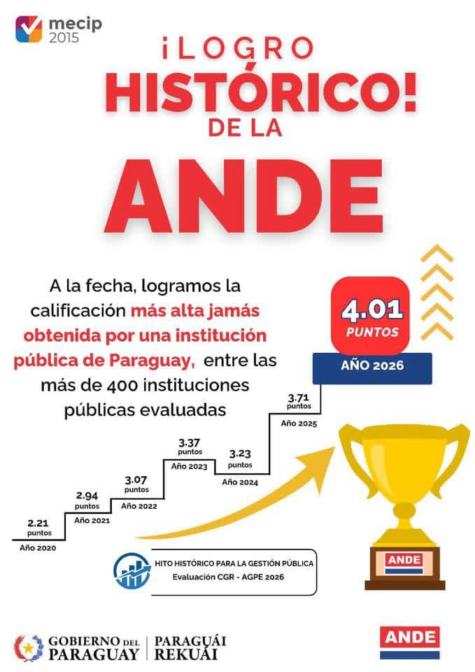

7.3 Plan de Rendición de Cuentas
Oficina de Auditoria afectada | 1- RESULTADO / META | 2- ACTIVIDAD | 3- INDICADOR | 4- MEDIOS DE VERIFICACION | 5- PLAZO
Oficina de Auditoria Financiera | Obtener evidencia suficiente y competente quepermita: 1- Determinar si laEjecución Presupuestariadel Objeto del Gasto 232Viáticos y Movilidad,representa fielmente loshechos económicosafectados dentro delEjercicio Fiscal 2026. 2-Evaluar si la imputaciónpresupuestaria del Objetodel Gasto sujeto a revisiónse realiza conforme alClasificador Presupuestariovigente. 3- Comprobar si laejecución de egresos delObjeto de Gasto a serauditado se realiza en baseal Plan FinancieroInstitucional. 4- Evaluar lacorrespondencia del gasto. | Comunicación de laauditoría. Entrevistas a las unidades involucradas.Análisis de lasdocumentaciones einformaciones proveídas.Verificación del grado deobservancia de lasnormativas aplicables.Verificación in situ pararelevamiento de datos yverificación de procesosadministrativos. | Porcentaje de Cumplimiento del Plan Anual de Trabajo 2026 | Informe Emitidos Pagina Web Ande Disponiblización en SIAGPE | 02/2026 al 06/2026
Oficina de Auditoria afectada | 1- RESULTADO / META | 2- ACTIVIDAD | 3- INDICADOR | 4- MEDIOS DE VERIFICACION | 5- PLAZO
Oficina de Auditoria Financiera | Obtener evidencia suficiente ycompetente que permita: 1.Verificar si los procedimientosadministrativos y el sistema decontrol interno, son confiables ysatisfactorios, y que los mismosse ajusten a lo establecido en losManuales de ProcedimientosInstitucionales vigentes. 2.Comprobar que los EstadosFinancieros presentenrazonablemente la situaciónfinanciera | Comunicación de la auditoría.Entrevistas a las unidadesinvolucradas. Análisis de lasdocumentaciones einformaciones proveídas.Verificación del grado deobservancia de las normativasaplicables. Verificación in situpara relevamiento de datos yverificación de procesosadministrativos | Porcentaje de Cumplimiento del Plan Anual de Trabajo 2026 | Informe Emitidos Pagina Web Ande Disponiblización en SIAGPE | 07/2026 a 12/2026
Oficina de Auditoria Financiera | Obtener evidencia suficiente ycompetente que permitacomprobar: 1. Que los EstadosFinancieros presentenrazonablemente la situaciónfinanciera. 2. Evaluar si lasregistraciones han sidoelaboradas conforme a losPrincipios de ContabilidadGeneralmente Aceptados y a lasnormas contables aplicables. | Análisis de las documentacionese informaciones proveídas.Verificación del grado deobservancia de las normativasaplicables | Porcentaje de Cumplimiento del Plan Anual de Trabajo 2026 | Informe Emitidos Pagina Web Ande Disponiblización en SIAGPE | 01/2026 a 02/2026
Oficina de Auditoria afectada | 1- RESULTADO / META | 2- ACTIVIDAD | 3- INDICADOR | 4- MEDIOS DE VERIFICACION | 5- PLAZO
...

